Reservations-BackOffice-FrontSi
TC ID | Titre | Pré-conditions | Steps | tests_data | Résultats Actuels | Résultats Attendus | Status (Réussi/ Echéc) | Remarques | Captures
 | Réservations sur le site web V3 DEMO TENANT
1 | redirection vers la page Reservations sur le site demo | 1) Le client est sur le site demo Playpro V3 2) Le client s'ouvre la page de connexion sur un navigateur "Chrome" version "latest" 3) Le client est déjà connecté avec un email et un mot de passe valides 3) Une internet stable et forte | 1) cliquer sur le bouton "Reservations" en Navbar |  | Le client se redirige vers la page de reservations via URL: https://demotenant.playpro.fr/discover/reservation | La direction marche correctement vers la page commandes prestations. | Passed
2
3 | Vérifier que seules les expériences/activités : avec État = Affichée et Statut = Publiée sont visibles sur le site front 👉 https://site.playpro.fr/ | "1) Le client est sur le site demo Playpro V3 2) Le client s'ouvre la page de connexion sur un navigateur "Chrome" version "latest" 3) Le client est déjà connecté avec un email et un mot de passe valides 4) Une internet stable et forte" 5) Les expériences suivantes existent en BO | 1) Ouvrir https://site.playpro.fr/ 2)Aller sur la page Expériences / Activités 3) Rechercher les expériences listées | | Nom | État | Type | Statut | | -----------------| -------- | ---------- | --------- | | Laser Game | Affichée | Expérience | Publiée | | VR Escape Room | Masquée | Expérience | Publiée | | Cooking Workshop | Affichée | Expérience | Brouillon | | Les expériences s'affichent correctement selon leurs états et je reçois une expérience de statut : Brouillan sur le site Demo je reçois une activité: Laser Game je ne reçois pas activité: VR Escape Room puisque c'est Masquée Erreur que activité de statut Brouillan s'affiche "Cooking Workshop" ==> Tout élément en statut Brouillon ne doit apparaître nulle part. | ✅ Résultats attendus ✔ Expériences visibles sur le site avec Etat: Affichée et Statut: Publiée | Corrected
4 | Commande activité - Circuit : Booking | 1) Accès au BO V3 2) Accès au site front site.playpro.fr 3) Le client est sur la page de réservation des expériences - Booking | 1) cliquer sur une activité 2) sélèctionner Nombre de participants 3) sélèectionner Option (durée/prix) 4) cliquer sur le bouton "Suivant" 5) choisir un créneau 6) cliquer sur le bouton "Finaliser ma réservation" | 1) "Foot à 5 – Réservation" 2) "5 participants" 3) "Foot à 5 – Réservation" 5) 25/12/2025 11 / 11 17:00 223.90€ | messge d'errerur s'affiche en front: "Une erreur s'est produite, veuillez réessayer!" WS: API: https://demo.playpro.fr/api/v1/reservation/space/ Méthod : POST Code d'état : 404 Not Found Response: {"status":404,"success":false,"message": "Attempt to read property \"id\" on null","code":0} | Réservation d'une commande activité/expérience marche correctement et redirection vers la Panier | Corrected
5 | passer une réservation d'activité tels que Joindre un fichier à l’e-mail de confirmation | 1) Le client est sur le site demo Playpro V3 2) Le client s'ouvre la page de connexion sur un navigateur "Chrome" version "latest" 3) Une internet stable et forte |  |  |  |  | Test En Cours
6
7 | réservation une activité en mode en ligne sur le site V3 | 1) Le client est sur le site demo Playpro V3 2) Le client s'ouvre la page de connexion sur un navigateur "Chrome" version "latest" 3) Le client est déjà connecté avec un email et un mot de passe valides 3) Une internet stable et forte | 1) cliquer sur une activité 2) sélèctionner Nombre de participants 3) sélèectionner Option (durée/prix) 4) cliquer sur le bouton "Suivant" 5) choisir un créneau 6) cliquer sur le bouton "Finaliser ma réservation" 7) en panier , choisir carte bancaire 8) cliquer sur le bouton "Payer maintenant" | 1) "Laser Game" 2) 4 participants 3) Laser Game 5) mardi 13 janvier - 17:30 7) xxxxxxxxxxxx4242 visa 10/28 | Commande réservée et payée avec succès et api: addtobasket en response: "order_details": { "id": 235, "status": 17, "total_price": 231.08, "is_online": 1, | Commande crée avec succès et Champ "is_online" en backend = 1 | Passed
7 | réservation une activité en mode guest sur le site V3 | 1) Le client est sur le site demo Playpro V3 2) Le client s'ouvre la page de connexion sur un navigateur "Chrome" version "latest" 3) Le client est sur la page de réservation 3) Une internet stable et forte | 1) cliquer sur une activité 2) sélèctionner Nombre de participants 3) sélèectionner Option (durée/prix) 4) cliquer sur le bouton "Suivant" 5) choisir un créneau 6) cliquer sur le bouton "Finaliser ma réservation" 7) cliquer sur Continuer sans compte 8) saisir les informations 9) cliquere sur Suivant 10) en panier , Taper une carte bancaire 11) cliquer sur le bouton "Payer maintenant" | 1) "Laser Game" 2) 6 participants 3) Laser Game 5) mardi 13 janvier - 7 / 7 19:15 358.62€ 8) ben said chaker chaker.nehos1@gmail.com phone icon +33 4 64 36 64 366 10) xxxxxxxxxxxx4242 visa 11/26 | Commande n'est pas payé coté backend: je reçois API: https://demotenant-bo.playpro.fr/api/v1/ stripe/card/create/ Method: POST Code d'état 500 Internal Server Error payload: {"orderId":236,"amount":0, "paymentMethodId":"pm_1Sp9wFLzRuw2JmVxyLGvzthE", "type":"order", "paymentIntents":"pm_1Sp9wFLzRuw2JmVxyLGvzthE"} response: { "message": "No API key provided. Set your API key when constructing the StripeClient instance, or provide it on a per-request basis using the `api_key` key in the $opts argument.", "exception": "Stripe\\Exception\\AuthenticationException", "file": "/home/forge/tenants.playpro.fr/vendor/ stripe/stripe-php/lib/BaseStripeClient.php", "line": 225, "trace": [ { | Commande crée mode guest avec succès et Champ "is_online" en backend = 0 | Corrigé

 | Tenant - Register - chakertestqa
 | réservation d'une expérience sur le site web Playpro Tenant | 1) Le client est sur le site Playpro V3 Tenant VIA URL: https://chakertestqa.playpro.fr/ 2) Le client s'ouvre la page de connexion sur un navigateur "Chrome" version "latest" 3) Le client est sur la page de réservation 3) Une internet stable et forte | 1) cliquer sur une expérience 2) sélèctionner Nombre de participants * 3) sélèctionnerChoix de la formule* 4) cliquer sur le bouton Suivant 5) choisir un créneau 6) cliquer sur le bouton Finaliser ma réservation 7) entrer une carte bancaire pour le paiement STRIPE 8) cliquer sur le bouton "Payer maintenant" | 1) VR Game Immersion 2) 6 participants 3) VR Game Immersion 5) lundi 19 janvier 11 / 11 15:00 342.00€ | redirection vers exp via URL: https://chakertestqa.playpro.fr/discover/ reservation/vr-game-immersion-7 réservation paiement effectuée avec succès facture générée en BO N° Fiscal : FA000015 Type : - Client : Chaker Ben Said Commande : #16 Montant 342,00 € Date : 19/01/2026 13:37 | La commande est réservée et payée sur le site correctement | Passed
 | Achat bon cadeau sur le site web | 1) Le client est sur le site Playpro V3 Tenant VIA URL: https://chakertestqa.playpro.fr/ 2) Le client s'ouvre la page de connexion sur un navigateur "Chrome" version "latest" 3) Le client est sur la page de réservation 3) Une internet stable et forte | 1) Aller vers page achat bon cadeau 2) sélèctionner le montant 3) cliquer sur le bouton Suivant 4) choisir carte bancaire 5) payer la commande | 1) https://chakertestqa.playpro.fr/gift 2) 250€ 4) xxxxxxxxxxxx4242 visa 8/26 | achat cmd bon cadeau est passé avec succès: Mes Bon(s) Cadeau(x) / Billet(s) non daté(s) jeudi 29 janvier 2026 à 11:26 Carte Cadeau 1 250.00 € Prix total : 250.00 € Montant total: 250.00 € À régler maintenant: 250.00 € et le statut en BO: Actif code: 26-01-9172811 | achat commande bon cadeau se termine correctement
 | Mode guest
7 | réservation une activité en mode guest sur le site V3 Tenant | 1) Le client est sur le site Playpro V3 Tenant VIA URL: https://chakertestqa.playpro.fr/ 2) Le client s'ouvre la page de connexion sur un navigateur "Chrome" version "latest" 3) Le client est sur la page de réservation 3) Une internet stable et forte | 1) cliquer sur une expérience 2) cliquer sur OPTION: Je souhaite réserver tout l'espace 3) sélèctionner Choix de la formule 4) choisir un créneau 5) cliquer sur le bouton "Finaliser ma réservation" 6) cliquer sur Continuer sans compte 7) saisir les informations 8) cliquere sur Suivant 10) en panier , entrer une carte bancaire pour le paiement STRIPE 11) cliquer sur le bouton "Payer maintenant" | 1) "Foot à 5 – Réservation" 2) 6 participants 3) Foot à 5 – Réservation 5) mardi 13 janvier - 11 / 11 16:30 67.77€ 8) ben said chaker guestTenant1@yopmail.com phone icon +33 4 64 36 64 366 10) xxxxxxxxxxxx4242 visa 11/26 | Réservation mode guest est effectué avec succès | Commande crée mode guest avec succès | Passed
7 | réservation en mode guest avec un compte déjà existe sur le site V3 Tenant PLPRB-1558 7. Commande guest avec compte existant | 1) Le client est sur le site Playpro V3 Tenant VIA URL: https://chakertestqa.playpro.fr/ 2) Le client s'ouvre la page de connexion sur un navigateur "Chrome" version "latest" 3) Le client est sur la page de réservation 3) Une internet stable et forte | 1) cliquer sur une expérience 2) cliquer sur OPTION: Je souhaite réserver tout l'espace 3) sélèctionner Choix de la formule 4) cliquer sur le bouton Suivant 5) choisir un créneau 6) cliquer sur le bouton "Finaliser ma réservation" 7) cliquer sur Continuer sans compte 8) saisir les informations 9) cliquere sur Suivant 10) en panier , entrer une carte bancaire pour le paiement STRIPE 11) cliquer sur le bouton "Payer maintenant" | 1) "Foot à 5 – Réservation" 2) 5 participants 3) Foot à 5 – Réservation 5) Parc Trampoline Zone B 11 / 11 17:00 67.77€ 8) ben said chaker chTenant03@yopmail.com +33 4 64 36 64 366 10) xxxxxxxxxxxx4242 visa 11/26 | Réservation en mode guest avec un compte déjà existe est effectué avec succès - La commande est créée en guest - Le mot de passe du compte reste exactement le même - La commande n’apparaît pas dans l’historique du compte | Commande crée en mode guest avec un compte déjà existe correctement | Passed
 | passer une réservation de commande cCOMBO en mode guest sur le site web | 1) Le client est sur le site Playpro V3 Tenant VIA URL: https://chakertestqa.playpro.fr/ 2) Le client s'ouvre la page de connexion sur un navigateur "Chrome" version "latest" 3) Le client est sur la page de réservation 3) Une internet stable et forte | 1) cliquer sur un combo 2) Sélectionnez 3 éléments 3) cliquer sur le bouton Suivant 5) sélèctionner Nombre de personnes 6) choisir Date 7) cliquer sur le bouton Suivant 8) sélèctionner un créneau 9) ajouter des options produits 10) cliquer sur le bouton "Finaliser ma commande" 11) cliquer sur Continuer sans compte 12) saisir les informations 13) cliquere sur le bouton Suivant 14) en panier , entrer une carte bancaire pour le paiement STRIPE 15) cliquer sur le bouton "Payer maintenant" | 1) Combo same calendar 2) - VR Game Immersion - Cooking Workshop - CHaker-Laser Tag Battle 5) 4 participants 6) jeudi 29 janvier 8) 16:40 9) - Montre Connectée Z 380€ * 1 - Boisson-eau 25€ * 1 - book personnalisé 60€ * 1 - Casque VR supplémentaire 10€ * 4 - Bracelet connecté 25€ * 1 - Assurance activité 5€ * 1 12) Nom: ben said Prénom: Chaker Email: guestTenant5@yopmail.com Telephone: +3343433474 | Commande combo en guest est payée avec succès "order_details": { "id": 210, | Le passage et le paiement d'une commande COMBO en guest se termine correctement | Passed

 | réservation une commande activité en attente sur le site V3 Tenant | 1) Le client est sur le site Playpro V3 Tenant VIA URL: https://chakertestqa.playpro.fr/ 2) Le client s'ouvre la page de connexion sur un navigateur "Chrome" version "latest" 3) Le client est connecté et sur la page de réservation 3) Une internet stable et forte | 1) cliquer sur une expérience 2) décocher sur OPTION: Je souhaite réserver tout l'espace 3) sélèectionner le nombre de participants 4) sélèctionner Choix de la formule 5) choisir un créneau 6) cliquer sur le bouton "Finaliser ma réservation" 6) Quitter le panier 8) Aller vers Profile > Mes Achats & Réservations | 1) Foot à 5 – Réservation 3) 5 Participants 4) Foot à 5 – Réservation 5) 19-01-2026, 15:00 - 16:30 | La réservation s'affiche avec statut: en attente Session Foot à 5 – Réservation 5 Ticket(s) , 30.80 € 19-01-2026, 15:00 - 16:30 En attente | réservation en attente sur le site web | Passed

 | réservation une commande combo sur le site V3 Tenant | 1) Le client est sur le site Playpro V3 Tenant VIA URL: https://chakertestqa.playpro.fr/ 2) Le client s'ouvre la page de connexion sur un navigateur "Chrome" version "latest" 3) Le client est connecté et sur la page de réservation 3) Une internet stable et forte | 1) cliquer sur un combo 2) sélèctionner 4 activités 3) cliquer sur le bouton Suivant 4) sélèctionner Nombre de participants 5) choisir Date 6) cliquer sur le bouton Suivant 7) sélèctionner un créneau pour chaque activité 8) cliquer sur le bouton "Finaliser ma commande" 9) ajouter une carte bancaire pour le paiement STRIPE 10) cliquer sur le bouton "Payer maintenant" | 1) PackTenant URL: https://chakertestqa.playpro.fr/discover/ combos/packtenant?id=2 2) - Foot à 5 – Réservation - VR Game Immersion - Paintball Squad Battle - Basket Indoor – Booking 4) 6 participants 5) lundi 19 janvier 7) VR Game Immersion 2/4 11 / 11 15:40 Paintball Squad Battle 3/4 10 / 10 18:20 8) Payer la totalité 268.62€ | Paiement du pack/combo est effectué avec succès et affiche en liste des réservations: Session PackTenant 6 Ticket(s) , 268.62 € 20-01-2026 Payée et les activités s'affichent en calendrier Votre commande est Payée Méthodes de paiement Stripe Stripe 268,62 | la réservation d'un combo marche correctement | Passed | 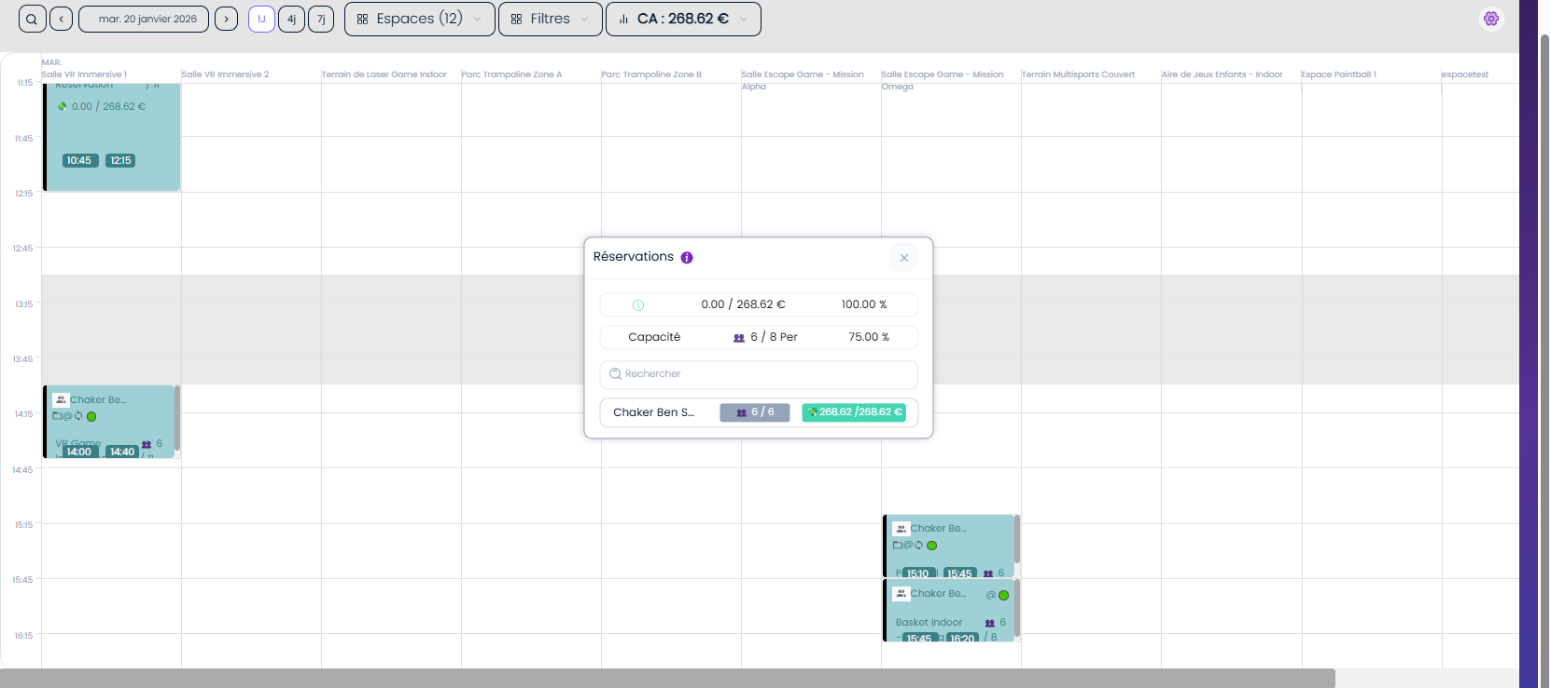
 | réservation une commande sur le site V3 Tenant en appliquant un code promo | 1) Le client est sur le site Playpro V3 Tenant VIA URL: https://chakertestqa.playpro.fr/ 2) Le client s'ouvre la page de connexion sur un navigateur "Chrome" version "latest" 3) Le client est connecté et sur la page de réservation 3) Une internet stable et forte | 1) cliquer sur une expérience 2) sélèctionner le nombre de participants 3) sélèctionner Choix de la formule 4) choisir un créneau 5) cliquer sur le bouton "Finaliser ma réservation" 6) En panier, cliquer sur Vous avez un code promo ? 7) saisir un code promo 8) sélèctionner une carte bancaire 9) cliquer sur le bouton "Payer maintenant" | 1) VR Game Immersion 2) 6 participants 3) VR Game Immersion 4) mardi 20 janvier 9 / 9 16:40 333.00€ 7) CPTenant01 - 45% 8) xxxxxxxxxxxx4242 visa 8/26 | Le code promo est valide mais je reçois toujours un message d'erreur: Ce code de réduction rest pas applicable VR Game Immersion mardi 20 janvier 2026 à 16:40 clock VR Game Immersion Détails de la réservation: VR Game Immersion X 6 330.00 € 181.50€ Montant total 330.00 € Code promo 148.50 € À régler maintenant 330.00 € 181.50 € ====> code promo appliqué et réservation payée order_id: 68 | réservation passée et payée avec un code promo valide | Corrigé
 | réservation une commande sur le site V3 Tenant en appliquant un code promo | 1) Le client est sur le site Playpro V3 Tenant VIA URL: https://chakertestqa.playpro.fr/ 2) Le client s'ouvre la page de connexion sur un navigateur "Chrome" version "latest" 3) Le client est connecté et sur la page de réservation 3) Une internet stable et forte | 1) cliquer sur une expérience 2) cliquer sur le bouton : "Je souhaite réserver tout l'espace" 3) sélèctionner Choix de la formule 4) cliquer sur le bouton Suivant 5) choisir un créneau 5) cliquer sur le bouton "Finaliser ma réservation" 6) En panier, cliquer sur Vous avez un code promo ? 7) saisir un code promo 8) sélèctionner une carte bancaire 9) cliquer sur le bouton "Payer maintenant" | 1) Basket 3x3 Indoor 3) Basket 3x3 Indoor 5) dimanche 22 février Espace Archivé 05:07 366.70€ 7) Nom : PROMO10 Code : WELCOME10 Remise : 10% Qté total : 100 Nbr. utilisé par client: 10 Date d'expiration: Pas de date d'expiration 8) xxxxxxxxxxxx4242 visa 8/26 | Basket 3x3 Indoor - Espace Archivé dimanche 22 février 2026 à 05:07 Basket 3x3 Indoor Détails de la réservation: Basket 3x3 Indoor X 10 366.70 € NaN€ Montant total: 366.70 € Code promo : 36.67 € À régler maintenant: 366.70 € 330.03 € | réservation passée et payée avec un code promo valide | Passed
 | passer une réservation sur le site V3 TENANT en appliquant un bon cadeau | 1) Le client est sur le site Playpro V3 Tenant VIA URL: https://chakertestqa.playpro.fr/ 2) Le client s'ouvre la page de connexion sur un navigateur "Chrome" version "latest" 3) Le client est connecté et sur la page de réservation 3) Une internet stable et forte | 1) cliquer sur une expérience 2) sélèctionner le nombre de participants 3) sélèctionner Choix de la formule 4) choisir un créneau 5) ajouter des options produits 6) cliquer sur le bouton "Finaliser ma réservation" 8) taper un bon cadeau 9) cliquer sur le bouton "Payer maintenant" | 1) ChakerMini Golf Challenge 2) 5 participants 3) Mini Golf Challenge 4) mardi 20 janvier 11 / 11 17:20 226.10€ 6) Casque VR supplémentaire 10€ * 1 8) 26-01-20996386 250.00 € | bon cadeau est non actif et je reçois un message: Bon cadeau blogué au non payé WS: 400 response: {"status":400,"success":false,"message": "Bon cadeau bloqu\u00e9 au non pay\u00e9"} | réservation passée et payée avec un bon cadeau actifet valide | Passed
 | passer une réservation sur le site V3 TENANT Sport Collectif/Booking | 1) Le client est sur le site Playpro V3 Tenant VIA URL: https://chakertestqa.playpro.fr/ 2) Le client s'ouvre la page de connexion sur un navigateur "Chrome" version "latest" 3) Le client est connecté et sur la page de réservation 3) Une internet stable et forte | 1) cliquer sur une expérience 2) cliquer sur OPTION: Je souhaite réserver tout l'espace 3) sélèctionner Choix de la formule 4) cliquer sur le bouton "Suivant" 4) choisir un créneau 5) cliquer sur le bouton "Finaliser ma réservation" 6) taper un bon cadeau 7) cliquer sur le bouton "Payer maintenant" | 3) Chaker – Escape Room Extrême 4) Salle Escape Game - Mission Alpha 6 / 6 17:30 29.99€ Chaker – Escape Room Extrême - Salle Escape Game - Mission Alpha vendredi 23 janvier 2026 à 17:30 Chaker – Escape Room Extrême Détails de la réservation: Chaker – Escape Room Extrême X 6 29.99 € Montant total: 29.99 € À régler maintenant: 3.00 € | cmd boking payé avec succès | cmd booking réservée et payé avec succès | Passed
 | passer une réservation activité sur le site V3 TENANT et payer avec wallet | 1) Le client est sur le site Playpro V3 Tenant VIA URL: https://chakertestqa.playpro.fr/ 2) Le client s'ouvre la page de connexion sur un navigateur "Chrome" version "latest" 3) Le client est connecté et sur la page de réservation 3) Une internet stable et forte | 1) cliquer sur une expérience 2) sélèectionner le nbre de participants 3) sélèctionner Choix de la formule 4) cliquer sur le bouton "Suivant" 4) choisir un créneau 5) cliquer sur le bouton "Finaliser ma réservation" 6) cliquer sur le bouton Utiliser mon Portefeuille /149.94€ 7) valider wallet montant 7) sélèectionner carte stripe pour le reste payé 7) cliquer sur le bouton "Payer maintenant" | ChakerPaintball 1 vendredi 23 janvier 2026 à 16:50 clock Paintball 1 Détails de la réservation: Montant total: 160.08 € Portefeuille : 149.94 € À régler maintenant: 10.14 € | cmd payé avec wallt et STRIPE Session ChakerPaintball 1 8 Ticket , 160.08 € 23-01-2026, 16:50 - 18:05 En cours Session ChakerPaintball 1 23-01-2026, 16:50 - 18:05 Ticket ChakerPaintball 1 * 8 : 160.08 Sous Total : 160.08 Total : 160.08 Moyen de paiement : Wallet :149.94€/ visa xxxxxxxxxxxx4242: 10.14€ | cmd payé avec tout modes de aiement correctement | Passed
 | TEST WS combo / ajout des options de ventes additionnelles
 | passer une réservation combo sur le site web et vérifier option produit Ajuster en fonction du nombre de personnes | 1) Le client est sur le site Playpro V3 Tenant VIA URL: https://chakertestqa.playpro.fr/ 2) Le client s'ouvre la page de connexion sur un navigateur "Chrome" version "latest" 3) Le client est connecté et sur la page de réservation 3) Une internet stable et forte | 1) cliquer sur un combo 2) sélèctionner 4 activités 3) cliquer sur le bouton Suivant 4) sélèctionner Nombre de participants 5) choisir Date 6) cliquer sur le bouton Suivant 7) sélèctionner un créneau pour chaque activité 8) sélèctionner un produit | 1) PackTenant_not_same_calendar 2) - Foot à 5 – Réservation - VR Game Immersion - Paintball Squad Battle - Basket Indoor – Booking 4) 3 participants 5) mardi 20 janvier 8) Casque VR supplémentaire (pour test Adapter la quantité au nombre de participants) | La quantité de produit sur le site n'est pas ajustée en fonction du nombre de personnes | La quantité de produit choisi sur le site doit etre ajustée en fonction du nombre de personnes | Corrigé
 | passer une réservation combo sur le site web et vérifier option produit Limiter à l'exemplaire à 1 | 1) Le client est sur le site Playpro V3 Tenant VIA URL: https://chakertestqa.playpro.fr/ 2) Le client s'ouvre la page de connexion sur un navigateur "Chrome" version "latest" 3) Le client est connecté et sur la page de réservation 3) Une internet stable et forte | 1) cliquer sur un combo 2) sélèctionner 4 activités 3) cliquer sur le bouton Suivant 4) sélèctionner Nombre de participants 5) choisir Date 6) cliquer sur le bouton Suivant 7) sélèctionner un créneau pour chaque activité 8) sélèctionner un produit | 1) PackTenant_not_same_calendar 2) - Foot à 5 – Réservation - VR Game Immersion - Paintball Squad Battle - Basket Indoor – Booking 4) 3 participants 5) mardi 20 janvier 8) Bracelet connecté (pour test Limiter à l'exemplaire à 1) | La quantité de produit sur le site n'est pas ajustée en fonction du nombre de personnes | La quantité de produit choisi sur le site doit etre ajustée en fonction du nombre de personnes | Corrigé
 | passer une réservation combo sur le site web et vérifier option produit Ajuster en fonction du nombre de personnes | 1) Le client est sur le site Playpro V3 Tenant VIA URL: https://chakertestqa.playpro.fr/ 2) Le client s'ouvre la page de connexion sur un navigateur "Chrome" version "latest" 3) Le client est connecté et sur la page de réservation 3) Une internet stable et forte | 1) cliquer sur un combo 2) sélèctionner 4 activités 3) cliquer sur le bouton Suivant 4) sélèctionner Nombre de participants 5) choisir Date 6) cliquer sur le bouton Suivant 7) sélèctionner un créneau pour chaque activité 8) sélèctionner un produit | 1) PackTenant_not_same_calendar 2) - Foot à 5 – Réservation - VR Game Immersion - Paintball Squad Battle - Basket Indoor – Booking 4) 3 participants 5) mardi 20 janvier 8) Assurance activité (pour test produit rendre obligatoire) | La quantité de produit sur le site n'est pas ajustée en fonction du nombre de personnes | La quantité de produit choisi sur le site doit etre ajustée en fonction du nombre de personnes | Corrigé
 | passage commande combo | 1) Le client est sur le site Playpro V3 Tenant VIA URL: https://chakertestqa.playpro.fr/ 2) Le client s'ouvre la page de connexion sur un navigateur "Chrome" version "latest" 3) Le client est connecté et sur la page de réservation 3) Une internet stable et forte | 1) cliquer sur un combo 2) sélèctionner les activités 3) cliquer sur le bouton "Suivant" 4) sélèctionner Nombre de personnes 5) choisir Date 6) cliquer sur le bouton "Suivant" 7) choisir les créneaux 8) ajouter des options 9) cliquer sur le bouton "Finaliser ma commande" | PackTenant_not_same_calendar Basket Indoor – Booking - Salle VR Immersive 1 x 4 vendredi 23 janvier 2026 à 14:35 Basket Indoor – Booking Options: Smartphone X200 X 1 Montre Connectée Z X 2 Casque VR supplémentaire X 4 Bracelet connecté X 2 Assurance activité X 4 Foot à 5 – Réservation - Salle VR Immersive 2 x 4 vendredi 23 janvier 2026 à 17:00 Foot à 5 – Réservation Options: Souris USB X 3 Smartphone X200 X 3 Smartphone - BRAND X 3 Paintball Squad Battle x 4 vendredi 23 janvier 2026 à 19:15 Paintball Squad Battle VR Game Immersion x 4 vendredi 23 janvier 2026 à 20:00 VR Game Immersion Options: Boisson-eau X 1 book personnalisé X 1 Casque VR supplémentaire X 1 Prix total : 5580.58€ Montant total: 5580.58 € À régler maintenant: 5580.58 € | cmd combo + options crée avec succès | commande combo avec produits est passé et payé correctement | Passed
 | passage commande combo avec options mode guest | 1) Le client est sur le site Playpro V3 Tenant VIA URL: https://chakertestqa.playpro.fr/ 2) Le client s'ouvre la page de connexion sur un navigateur "Chrome" version "latest" 3) Le client est connecté et sur la page de réservation 3) Une internet stable et forte | 1) cliquer sur un combo 2) sélèctionner les activités 3) cliquer sur le bouton "Suivant" 4) sélèctionner Nombre de personnes 5) choisir Date 6) cliquer sur le bouton "Suivant" 7) choisir un créneau 8) ajouter des options 9) cliquer sur le bouton "Finaliser ma commande" | - Date de commande: 2026-01-23 Heure de début: 17:00 17:00 - 18:40: ChakerActivité-libre-vr-archivé Date: 23 janvier 2026 Client(s) : chaker ben said Espace: Espace Archivé Durée totale: 1 h 40 min Activité: 1 h 40 min 18:40 - 20:40: CHaker-Laser Tag Battle Date: 23 janvier 2026 Client(s) : chaker ben said Espace: espacetest Durée totale: 2 h 00 min Activité: 2 h 00 min | cmd combo + options en mode guest crée avec succès | commande combo avec produits en mode guest est passé et payé correctement | Passed | 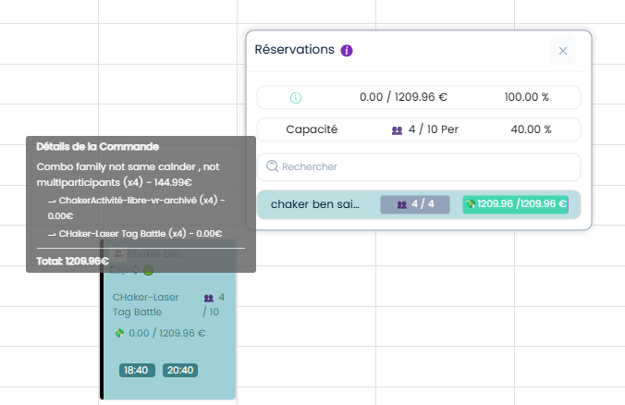
 | passage une commande combo avec options same calendar | 1) Le client est sur le site Playpro V3 Tenant VIA URL: https://chakertestqa.playpro.fr/ 2) Le client s'ouvre la page de connexion sur un navigateur "Chrome" version "latest" 3) Le client est connecté et sur la page de réservation 3) Une internet stable et forte | 1) cliquer sur un combo 2) sélèctionner les activités 3) cliquer sur le bouton "Suivant" 4) sélèctionner Nombre de personnes 5) choisir Date 6) cliquer sur le bouton "Suivant" 7) choisir les créneaux 8) ajouter des options 9) cliquer sur le bouton "Finaliser ma commande" | Session Cooking Workshop, 3 Tickets 18:00 - 18:40 Session VR Game Immersion, 3 Tickets 18:00 - 18:40 Options Souris USB * 1 : 12.50 Options Boisson-eau * 1 : 25.00 Options book personnalisé * 1 : 60.00 Options Casque VR supplémentaire * 1 : 10.00 Sous Total : 274.75 Total : 274.75 Moyen de paiement : visa xxxxxxxxxxxx4242: 274.75€ | cmd combo + options same calendar réservée et payée avec succès | passage commande combo same calendar avec produits correctement | Passed
 | passage une commande combo avec options not same calendar | 1) Le client est sur le site Playpro V3 Tenant VIA URL: https://chakertestqa.playpro.fr/ 2) Le client s'ouvre la page de connexion sur un navigateur "Chrome" version "latest" 3) Le client est connecté et sur la page de réservation 3) Une internet stable et forte | 1) cliquer sur un combo 2) sélèctionner les activités 3) cliquer sur le bouton "Suivant" 4) sélèctionner Nombre de personnes 5) choisir Date 6) cliquer sur le bouton "Suivant" 7) choisir les créneaux 8) ajouter des options 9) cliquer sur le bouton "Finaliser ma commande" | PackTenant_not_same_calendar: Basket Indoor – Booking - Salle VR Immersive 1 x 4 lundi 26 janvier 2026 à 11:40 Basket Indoor – Booking Options: Smartphone X200 X 1 Montre Connectée Z X 1 Casque VR supplémentaire X 1 Bracelet connecté X 1 Assurance activité X 1 VR Game Immersion x 4 lundi 26 janvier 2026 à 12:40 VR Game Immersion Options: Boisson-eau X 1 book personnalisé X 1 Casque VR supplémentaire X 1 Foot à 5 – Réservation - Parc Trampoline Zone A x 4 lundi 26 janvier 2026 à 13:30 Foot à 5 – Réservation Options: Souris USB X 1 Smartphone X200 X 1 Smartphone - BRAND X 1 - Vivo X200 FE - 12 Go RAM - 512 Go - AMOLED - Noir Paintball Squad Battle x 4 lundi 26 janvier 2026 à 15:10 Paintball Squad Battle Prix total : 2585.58€ Montant total: 2585.58 € À régler maintenant: 2585.58 € | commande combo avec options est payé avec succès "order_details": { "id": 147, "uuid": "479f31bb-f3bf-4f5f-8239-bcbbf7199aa7", "status": 17, "total_price": 2585.58, "current_price": 0, "tva": 152.57276000000002, | commande combo avec options est réservée et payée correctement | Passed
 | passage une commande combo avec options same calendar | 1) Le client est sur le site Playpro V3 Tenant VIA URL: https://chakertestqa.playpro.fr/ 2) Le client s'ouvre la page de connexion sur un navigateur "Chrome" version "latest" 3) Le client est connecté et sur la page de réservation 3) Une internet stable et forte | 1) cliquer sur un combo 2) sélèctionner les activités 3) cliquer sur le bouton "Suivant" 4) sélèctionner Nombre de personnes 5) choisir Date 6) cliquer sur le bouton "Suivant" 7) choisir les créneaux 8) ajouter des options 9) cliquer sur le bouton "Finaliser ma commande" | combo: https://chakertestqa.playpro.fr/ discover/combos/testprestationsspecifque-samecalendar ?id=13 Nombre de participants : 4 participants Le date: mardi 27 janvier | Slots /spaces availables but reservation Combo blocked for second activite : CHaker-Paintball-Squad-Battle 2/3 | commande combo réservée selon disponibilités et passé correctement pour le panier | Corrigé

 | passage réservation à minuit 00:00 AM | 1) Le client est sur le site Playpro V3 Tenant VIA URL: https://chakertestqa.playpro.fr/ 2) Le client s'ouvre la page de connexion sur un navigateur "Chrome" version "latest" 3) Le client est connecté et sur la page de réservation 3) Une internet stable et forte | 1) cliquer sur une activité 2) choisir Nombre de personnes * 3) cliquer sur le bouton Continuer 4) choisir un créneau à minuit 5) cliquer sur le bouton Confirmer ma réservation 6) payer la reservation par 3DS | 1) Padel Court Test Tarifs Spécifiques https://demotenant.playpro.fr/discover/reservation/ padel-court-test-tarifs-specifiques 4) mardi 02 juin Padel Court Test Tarifs Spécifiques 4 pers. Padel 2 00:00 40€ | L'activité est réservée à minuit (00:00 AM) | display available slots for reservation cmd at 00:00 | Passed
 | passage réservation presque supérieur à minuit 00:00 AM | 1) Le client est sur le site Playpro V3 Tenant VIA URL: https://chakertestqa.playpro.fr/ 2) Le client s'ouvre la page de connexion sur un navigateur "Chrome" version "latest" 3) Le client est connecté et sur la page de réservation 3) Une internet stable et forte | 1) cliquer sur une activité 2) choisir Nombre de personnes * 3) cliquer sur le bouton Continuer 4) choisir un créneau à minuit 5) cliquer sur le bouton Confirmer ma réservation 6) payer la reservation par 3DS | 1) Padel Court Test Tarifs Spécifiques https://demotenant.playpro.fr/discover/reservation/ padel-court-test-tarifs-specifiques 4) mardi 02 juin Padel Court Test Tarifs Spécifiques 4 pers. Terrain mini foot 01:30 40€ | L'activité est réservée après minuit (01:30 AM) | display available slots for reservation cmd after 00:00 | Passed
 | passage réservation presque inférieur à minuit 00:00 AM | 1) Le client est sur le site Playpro V3 Tenant VIA URL: https://chakertestqa.playpro.fr/ 2) Le client s'ouvre la page de connexion sur un navigateur "Chrome" version "latest" 3) Le client est connecté et sur la page de réservation 3) Une internet stable et forte | 1) cliquer sur une activité 2) choisir Nombre de personnes * 3) cliquer sur le bouton Continuer 4) choisir un créneau à minuit 5) cliquer sur le bouton Confirmer ma réservation 6) payer la reservation par 3DS | 1) Padel Court Test Tarifs Spécifiques https://demotenant.playpro.fr/discover/reservation/ padel-court-test-tarifs-specifiques 4) mercredi 03 juin Padel Court Test Tarifs Spécifiques 4 pers. Terrain mini foot 22:30 40€ | L'activité est réservée avant minuit (22:30 PM) | display available slots for reservation cmd before 00:00 | Passed
 | passage réservation entre 10:00 PM et minuit 00:00 AM | 1) Le client est sur le site Playpro V3 Tenant VIA URL: https://chakertestqa.playpro.fr/ 2) Le client s'ouvre la page de connexion sur un navigateur "Chrome" version "latest" 3) Le client est connecté et sur la page de réservation 3) Une internet stable et forte | 1) cliquer sur une activité 2) choisir Nombre de personnes * 3) cliquer sur le bouton Continuer 4) choisir un créneau à minuit 5) cliquer sur le bouton Confirmer ma réservation 6) payer la reservation par 3DS | 1) Padel Court Test Tarifs Spécifiques https://demotenant.playpro.fr/discover/reservation/ padel-court-test-tarifs-specifiques 4) mercredi 03 juin Padel Court Test Tarifs Spécifiques 4 pers. Terrain mini foot 22:30 40€ | L'activité est reservée à 22:30 PM | display available slots for reservation cmd between 10PM and 00:00 | Passed
 | passage réservation entre minuit 00:00 AM et 01:30 AM | 1) Le client est sur le site Playpro V3 Tenant VIA URL: https://chakertestqa.playpro.fr/ 2) Le client s'ouvre la page de connexion sur un navigateur "Chrome" version "latest" 3) Le client est connecté et sur la page de réservation 3) Une internet stable et forte | 1) cliquer sur une activité 2) choisir Nombre de personnes * 3) cliquer sur le bouton Continuer 4) choisir un créneau à minuit 5) cliquer sur le bouton Confirmer ma réservation 6) payer la reservation par 3DS | 1) Padel Court Test Tarifs Spécifiques https://demotenant.playpro.fr/discover/reservation/ padel-court-test-tarifs-specifiques 4) mercredi 03 juin Padel Court Test Tarifs Spécifiques 4 pers. Parc2 01:30 40€ | L'activité est réservée à 01:00 PM | display available slots for reservation cmd between 00:00 and 02:00 PM | Passed
 | passage réservation entre minuit 00:00 AM et 02:00 PM | 1) Le client est sur le site Playpro V3 Tenant VIA URL: https://chakertestqa.playpro.fr/ 2) Le client s'ouvre la page de connexion sur un navigateur "Chrome" version "latest" 3) Le client est connecté et sur la page de réservation 3) Une internet stable et forte | 1) cliquer sur une activité 2) choisir Nombre de personnes * 3) cliquer sur le bouton Continuer 4) choisir un créneau à minuit 5) cliquer sur le bouton Confirmer ma réservation 6) payer la reservation par 3DS | 1) Padel Court Test Tarifs Spécifiques https://demotenant.playpro.fr/discover/reservation/ padel-court-test-tarifs-specifiques 4) mercredi 03 juin Padel Court Test Tarifs Spécifiques 4 pers. Parc2 03:00 40€ | L'activité est réservée à 03:00 AM | display available slots for reservation cmd between 00:00 and 03:00 PM | Passed

 | passer une commande activité finger point et payer en Sécuriser la totalité | 1) Le client est sur le site Playpro V3 Tenant VIA URL: https://chakertestqa.playpro.fr/ 2) Le client s'ouvre la page de connexion sur un navigateur "Chrome" version "latest" 3) Le client est connecté et sur la page de réservation 3) Une internet stable et forte | 1) cliquer sur une expérience 2) sélèctionner le nombre de participants 3) sélèctionner Choix de la formule 4) cliquer sur le bouton Suivant 5) choisir un créneau 6) cliquer sur le bouton "Finaliser ma réservation" 7) sélèctionner une carte bancaire pour paiement STRIPE 8) cliquer sur le bouton "Payer maintenant" | 1) ChakerMini Golf Challenge 2) 4 participants 3) ChakerEscape Room Mystery 5) Parc Trampoline Zone A mercredi 21 janvier 2026 à 15:30 Détails de la réservation: ChakerBooking Room Mystery X 4 6.91 € Montant total : 6.91 € À régler maintenant: 6.91 € | La commande ne pas passé API: https://chakertestqa-bo.playpro.fr/api/ v1/payment/create-empreinte Method: POST Code d'état: 400 Bad Request Payload: {"orderId":73,"treatmentUsed":null, "serieUsed":null,"promoCodeUsed":null, "paymentMethodId":"pm_1SrJXFLzRuw2JmVxefyn6ajW"} Response: {"success":false,"message":"No API key provided. Set your API key when constructing the StripeClient instance, or provide it on a per-request basis using the `api_key` key in the $opts argument."} | commande finger point payé en Sécuriser correctement | Corrigé

 | passer une commande activité finger point et payer en Sécuriser la totalité | 1) Le client est sur le site Playpro V3 Tenant VIA URL: https://chakertestqa.playpro.fr/ 2) Le client s'ouvre la page de connexion sur un navigateur "Chrome" version "latest" 3) Le client est connecté et sur la page de réservation 3) Une internet stable et forte | 1) cliquer sur une expérience 2) sélèctionner le nombre de participants 3) sélèctionner Choix de la formule 4) cliquer sur le bouton Suivant 5) choisir un créneau 6) cliquer sur le bouton "Finaliser ma réservation" 7) sélèctionner une carte bancaire pour paiement STRIPE 8) cliquer sur le bouton "Payer maintenant" | Basket 3x3 Indoor - Espace Archivé mardi 03 février 2026 à 14:30 clock Basket 3x3 Indoor Détails de la réservation: Basket 3x3 Indoor X 7 256.69 € Montant total: 256.69 € À régler maintenant: 256.69 € ====> Sécuriser la totalité 256.69€ | Une empreinte bancaire de 256.69€ & été prélevée de votre carte par défaut Session Basket 3x3 Indoor 7 Ticket , 256.69 € 03-02-2026, 14:30 - 15:30 En attente | commande finger point payé en Sécuriser correctement | Passed

 | passer une commande réservation en partage clients | 1) Le client est sur le site Playpro V3 Tenant VIA URL: https://chakertestqa.playpro.fr/ 2) Le client s'ouvre la page de connexion sur un navigateur "Chrome" version "latest" 3) Le client est connecté et sur la page de réservation 3) Une internet stable et forte | 1) cliquer sur une expérience 2) décocher OPTION: Je souhaite réserver tout l'espace 3) sélèctionner Choix de la formule 4) cliquer sur le bouton Suivant 5) choisir un créneau 6) cliquer sur le bouton "Finaliser ma réservation" 7) cliquer sur Partager le paiement 8) ajouter des nouveaux clients 7) sélèctionner une carte bancaire pour paiement STRIPE 8) cliquer sur le bouton "Payer maintenant" | 1) Basket Indoor – Booking 3) Basket Indoor – Booking 5) Espace PaintPro 7 / 7 05:15 67.77€ 8) - Nom: Ben Said Prénom: Chaker Adresse email: bchaker28@yahoo.com Numéro de téléphone: +33 4 57 47 57 4 Tickets 38.73€ - Nom: GEMINI Prénom: CAP Adresse email: myTestBmft@yopmail.com Numéro de téléphone: +33 4 77 53 4 2 Tickets 19.36€ Détails de la réservation: Basket Indoor – Booking X 1 9.68 € Montant total : 67.77 € À régler maintenant: 67.77 € | commande en partage clients se passe et payé avec succès et sur Profile > Mes Achats & Réservations Session Basket Indoor – Booking Tout l'espace , 9.68 € 21-01-2026, 05:15 - 06:30 En cours | passage et paiement d'uen commande en partage clients correctement | Passed

 | passer une commande evenement | 1) Le client est sur le site Playpro V3 Tenant VIA URL: https://chakertestqa.playpro.fr/ 2) Le client s'ouvre la page de connexion sur un navigateur "Chrome" version "latest" 3) Le client est connecté et sur la page de réservation 3) Une internet stable et forte | 1) cliquer sur Offre 2) cliquer sur Evènements | https://chakertestqa.playpro.fr/discover/events Nom d'évènemnt: ChakerEventForToday 24-01-2026 10:00 12:00 Type d’expérience : Event Prix par personne : 77,99 € TVA : 5,5 % Acompte : 10 % Données bien enregistrées | L'évenement s'affiche en tant que Gratuit sur le site alors que en BO avec prix et TVA | passage et paiement d'uen commande evenement correctement | Corrigé
 | TC02: passer une commande evenement | 1) Le client est sur le site Playpro V3 Tenant VIA URL: https://chakertestqa.playpro.fr/ 2) Le client s'ouvre la page de connexion sur un navigateur "Chrome" version "latest" 3) Le client est connecté et sur la page de réservation 3) Une internet stable et forte | 1) cliquer sur Offre 2) cliquer sur Evènements 3) cliquer sur un évènement 4) sélèctionner le nbre de personnes 5) cliquer sur le bouton Suivant 6) cliquer sur un créneau 7) choisir des options 8) cliquer sur le bouton "Finaliser ma réservation" | https://chakertestqa.playpro.fr/discover/events 3) Chaker-Soirée Gaming Event-chaque-semaine-lundi 4) 5 participants 6) lun. 2 févr. 15:00 379.95€ 7) book personnalisé 1 60€ Casque VR supplémentaire 5 10€ Bracelet connecté 1 25€ Assurance activité 1 5€ | commande evenement Montant total 519.95 € est payée avec succès | passage et paiement d'uen commande evenement correctement | Passed
 | TC03: passer une commande d'un evenement avec Acompte et sans options sur le Site V3 | 1) Le client est sur le site Playpro V3 Tenant VIA URL: https://chakerqatesting.playpro.fr/ 2) Le client s'ouvre la page de connexion sur un navigateur "Chrome" version "latest" 3) Le client est connecté et sur la page de réservation 3) Une internet stable et forte | 1) cliquer sur Offre 2) cliquer sur Evènements 3) cliquer sur un évènement 4) sélèctionner le nbre de personnes 5) cliquer sur le bouton Suivant 6) cliquer sur un créneau 8) cliquer sur le bouton "Finaliser ma réservation" | EventChaqueMercredi - Salle-Event calendar mercredi 18 février 2026 à 09:00 clock 480 min Détails de la réservation: EventChaqueMercredi X 3 800.91 € Montant total: 800.91 € À régler maintenant: 320.36 € | Session EventChaqueMercredi 3 Ticket , 800.91 € 18-02-2026, 09:00 - 17:00 En cours statut caisse: en cours statut POS: A payer statut: Partiellement payée invoices-en-attente statut: en cours Factures et avoirs | commande d'un evenement en acompte est payée correctement | Passed
 | TC04: passer une commande d'un evenement sans Acompte et sans options sur le Site V3 | 1) Le client est sur le site Playpro V3 Tenant VIA URL: https://chakerqatesting.playpro.fr/ 2) Le client s'ouvre la page de connexion sur un navigateur "Chrome" version "latest" 3) Le client est connecté et sur la page de réservation 3) Une internet stable et forte | 1) cliquer sur Offre 2) cliquer sur Evènements 3) cliquer sur un évènement 4) sélèctionner le nbre de personnes 5) cliquer sur le bouton Suivant 6) cliquer sur un créneau 8) cliquer sur le bouton "Finaliser ma réservation" | EventChaqueMercredi - Salle-Event calendar mercredi 18 février 2026 à 09:00 clock 480 min Détails de la réservation: EventChaqueMercredi X 3 800.91 € Montant total: 800.91 € À régler maintenant: 320.36 € | Session EventChaqueMardiDebutMoins 2 Ticket , 444.44 € 03-03-2026, 12:00 - 14:00 Payée statut caisse: payée statut POS: Payée statut: Partiellement payée invoices-en-attente statut: payée - Acompte Factures et avoirs | commande d'un evenement en acompte est payée correctement | Passed

 | AJout carte bancaire | 1) Le client est sur le site Playpro V3 Tenant VIA URL: https://chakertestqa.playpro.fr/ 2) Le client s'ouvre la page de connexion sur un navigateur "Chrome" version "latest" 3) Le client est connecté et sur la page de réservation 4) Une internet stable et forte | 1) aller au profile > https://chakertestqa.playpro.fr/profile 2) cliquer sur Mes cartes bancaires 3) cliquer sur le bouton + 4) saisir Ajouter une carte de crédit 5) saisir Date d’expiration 6) saisir Code de sécurité 7) cliquer sur le bouton Ajouter la carte | 4) 4242 4242 4242 4242 5) 11 / 28 6) 111 | carte bancaire est ajoutée avec succès API:https://api.stripe.com/v1/payment_methods Method: POST Code d'état: 200 OK Payload: type=card&card[number]=4242424242424242&card[cvc] =111&card[exp_month]=11&card[exp_year]=28&guid =176cffee-de3f-4f86-9555-1935a74067c7477b41&muid =b3bd456a-ef3b-43f3-ab6d-e6f99dcbd916715143&sid =a196311e-6fd7-47b5-bdf7-23323de9505ccb2b1d &payment_user_agent=stripe.js%2F0128c9fdb9%3B +stripe-js-v3%2F0128c9fdb9%3B+split-card-element &referrer=https%3A%2F%2Fchakertestqa.playpro .fr&time_on_page=821152&client_attribution_metadata [client_session_id]=ae322af4-d1c7-4d5a-ad0e -8a49545d130b&client_attribution_metadata [merchant_integration_source]=elements&client _attribution_metadata[merchant_integration_subtype] =split-card-element&client_attribution_metadata [merchant_integration_version]=2017&key =pk_test_51NzLGpLzRuw2JmVx8EXtiLEXE7n16wvqgaHb86SCkt 3vOEUIhrPuIezJJAiW4vrwPqLRrYguoEz5cOzmMUhRuHMy00OWDO LPQC&radar_options[hcaptcha_token]=20000000- aaaa-bbbb-cccc-000000000002 Response: { "id": "pm_1Ss0RXLzRuw2JmVxWg4qH0nU", "object": "payment_method", "allow_redisplay": "unspecified", "billing_details": { "address": { "city": null, "country": null, "line1": null, "line2": null, "postal_code": null, "state": null }, "email": null, "name": null, "phone": null, "tax_id": null }, "card": { "brand": "visa", "checks": { "address_line1_check": null, "address_postal_code_check": null, "cvc_check": null }, "country": "US", "display_brand": "visa", "exp_month": 11, "exp_year": 2028, "funding": "credit", "generated_from": null, "last4": "4242", "networks": { "available": [ "visa" ], "preferred": null }, "regulated_status": "unregulated", "three_d_secure_usage": { "supported": true }, "wallet": null }, "created": 1768998207, "customer": null, "customer_account": null, | ajout carte CB est effecuté correctement | Passed

 | Passage d'une réservation simpleTicket | 1) Le client est sur le site Playpro V3 Tenant VIA URL: https://chakertestqa.playpro.fr/ 2) Le client s'ouvre la page de connexion sur un navigateur "Chrome" version "latest" 3) Le client est connecté et sur la page de réservation 4) Une internet stable et forte | 1) cliquer sur expérience 2) sélèctionner activités tickets 3) cliquer sur le bouton "Suivant" | 1) ticketzoo https://chakertestqa.playpro.fr/ discover/reservation/ticketzoo 2) - Zoo ville -billet adulte (11 ans) Dès 33.88€/ personne 1 - zoo ville -billet adulte (11 ans) Ticket Famille Zoo Dès 77.77€/ personne 1 - Ticket Enfant Zoo Dès 88.33€/ personne 1 - Ticket Adulte Zoo Dès 99.55€/ personne 1 | error 500 choix créneau api /spaces | reservation tickets se termine correctement | Failed

 | passage de commande en attente et verifer listing commande en attente | 1) Le client est sur le site Playpro V3 Tenant VIA URL: https://chakertestqa.playpro.fr/ 2) Le client s'ouvre la page de connexion sur un navigateur "Chrome" version "latest" 3) Le client est connecté et sur la page de réservation 4) Une internet stable et forte | 1) cliquer sur une expérience 2) sélèectionner Nombre de personnes 3) sélèctionner Choix de la formule 4) cliquer sur le bouton Suivant 5) choisir un créneau 6) cliquer sur le bouton Suivant 7) cliquer sur le bouton "Finaliser ma réservation" | 1) Activité libre vr 2) 4 participants 3) Activité libre vr 5) lundi 26 janvier 6 / 6 12:30 1110.72€ | commande réservée en attente: Activité libre vr lundi 26 janvier 2026 à 12:30 Activité libre vr Détails de la réservation: Activité libre vr X 4 1110.72 € Montant total: 1110.72 € À régler maintenant: 1110.72 € | cmd en attente résrvée et s'affiche en table liste des Commandes en BackOffice | Passed

 | passage de commande billets non datés | 1) Le client est sur le site Playpro V3 Tenant VIA URL: https://chakertestqa.playpro.fr/ 2) Le client s'ouvre la page de connexion sur un navigateur "Chrome" version "latest" 3) Le client est connecté et sur la page de réservation 4) Une internet stable et forte | 1) cliquer sur Billets non datés 1) sélèctionner les activités billets non datés 2) sélèctionner leurs durées 3) aller vers le panier 4) choisir une carte bancaire 5) cliquer sur Payer maintenant | Mes Bon(s) Cadeau(x) / Billet(s) non daté(s) lundi 26 janvier 2026 à 16:01 + Billet non daté - ChakerPaintball 1 20.01 € + Billet non daté - Paintball Squad Battle 40.00 € Prix total : 60.01 € Montant total: 60.01 € À régler maintenant: 60.01 € 4) xxxxxxxxxxxx4242 visa 8/26 | commande n'est pas passé COTE API: https://chakertestqa-bo.playpro.fr/ api/v1/payment/add-to-basket Method: POST Code d'état: 500 Internal Server Error Payload: {"payment":{"wallet":{"amount":0},"stripe": {"paymentMethodId":"pm_1SrHmNLzRuw2JmVxrb7IyJoU", "amount":60.01}},"purchase":{"undatedTickets": [{"amount":20.01,"priceByTimesId":39,"name": "ChakerPaintball 1","type":"undated_ticket"}, {"amount":40,"priceByTimesId":32,"name":"Paintball Squad Battle","type":"undated_ticket"}], "totalPriceAcompte" :60.010000000000005,"totalPricePromo" :60.010000000000005},"restPayment" :60.010000000000005,"restPaymentAcompte":60.01, "is_paid_acompte":false,"promoCode":null} Response: { "message": "Cannot save ValidatedOrderInvoice: type_id is required and must reference a valid InvoiceType", "exception": "Exception", "file": "/home/forge/tenants.playpro.fr/ app/Models/ValidatedOrderInvoice.php", "line": 22, "trace": [ | commande billets non datés passée et payée correctement | Corrigé
 | passage et paiement commande activité avec un billet non daté | 1) Le client est sur le site Playpro V3 Tenant VIA URL: https://chakertestqa.playpro.fr/ 2) Le client s'ouvre la page de connexion sur un navigateur "Chrome" version "latest" 3) Le client est connecté et sur la page de réservation 4) Une internet stable et forte | 1) cliquer sur une activité 2) cliquer sur OPTION: Je souhaite réserver tout l'espace 3) sélèctionner Choix de la formule 4) cliquer sur le bouton Suivant 5) choisir un créneau 6) cliquer sur le bouton "Finaliser ma réservation" 7) cliquer sur Utiliser un billet non-daté 8) saisir code billet non-daté 9) cliquer sur Utiliser 10) cliquer sur Payer maintenant | 1) Paintball Squad Battle 3) Paintball Squad Battle 5) jeudi 29 janvier 2026 à 11:40 (40,00 EURO) 8) 26-01-23155117 | check code billet non daté 200 OK commande payé avec succès "status": 200, "success": true, "messages": { "undatedTicket": { "message": "paiement avec billet non dat\u00e9 valid\u00e9 avec succ\u00e8s.", "amount": 40 } }, "order_details": { "id": 213, "booking_id": 152, "timeslot_id": 184, Et le statut de billet non daté en BO: Bloqué | commande billet non daté est payé correctement | Passed
 | passer une commande et payer l' activité avec un billet non daté | 1) Le client est sur le site Playpro V3 Tenant VIA URL: https://chakerqatesting.playpro.fr/ 2) Le client s'ouvre la page de connexion sur un navigateur "Chrome" version "latest" 3) Le client est connecté et sur la page de réservation 4) Une internet stable et forte | 1) cliquer sur une activité 2) sélèectionner Nombre de personnes 3) sélèctionner Choix de la formule 4) cliquer sur le bouton Continuer 5) choisir un créneau 6) cliquer sur le bouton "Finaliser ma réservation" 7) cliquer sur Utiliser un billet non-daté 8) saisir code billet non-daté 9) cliquer sur Utiliser 10) cliquer sur Payer maintenant | 1) Vr game 02 https://chakerqatesting.playpro.fr/ discover/reservation/vr-game-02 2) 1 3) Vr game 02 ------------------------------------------------------ Vr game 02 jeudi 12 février 2026 à 10:55 Vr game 02 Détails de la réservation: Vr game 02 X 1 75.00 € Montant total: 75.00 € Billetterie non datée: 75.00 € À régler maintenant: 0.00 € | commande est payés correctement | commande billet non daté est payé correctement | Passed

 | passage une réservation activité et vérifier en panier lors de la modification le mixage sur le créneau déjà choisi | 1) Le client est sur le site Playpro V3 Tenant VIA URL: https://chakertestqa.playpro.fr/ 2) Le client s'ouvre la page de connexion sur un navigateur "Chrome" version "latest" 3) Le client est connecté et sur la page de réservation 4) Une internet stable et forte | 1) cliquer sur une expérience 2) sélèectionner Nombre de personnes 3) sélèctionner Choix de la formule 4) cliquer sur le bouton Suivant 5) choisir un créneau 6) cliquer sur le bouton Suivant 7) cliquer sur le bouton "Finaliser ma réservation" 8) cliquer sur le bouton edit en panier devant Détails de la réservation 9) vérifier le mixage sur le créneau déjà sélèctionné | 1) Booking Karting Libre Circuit - paintball 2) 2 personnes 3) Booking Karting Libre 5) Parc Trampoline Zone B 11 / 11 14:45 221.98€ | edit en panier: URL: https://chakertestqa.playpro.fr/discover/ reservation/booking-karting-libre?edit=true Mixage correct suivant le nbre de personnes pour le créneau choisi: 9 / 11 14:45 221.98€ | mixage est marcche correctemen depend au nbre de personnes choisi pour le créneau | Passed | 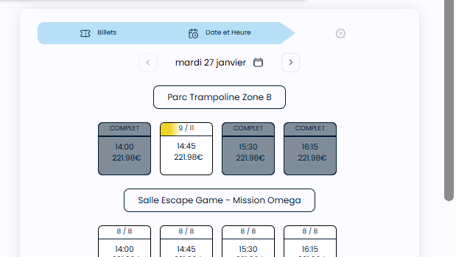
 | forfaits&abonnements
 | passer une réservation activité avec Forfait | 1) Le client est sur le site Playpro V3 Tenant VIA URL: https://chakertestqa.playpro.fr/ 2) Le client s'ouvre la page de connexion sur un navigateur "Chrome" version "latest" 3) Le client est connecté et sur la page (Mes forfaits) 4) Une internet stable et forte | 1) Aller vers un forfait 2) cliquer sur le bouton Reserver d'une activité 3) sélèctionner Nombre de personnes 4) cliquer sur le bouton Suivant 5) cliquer sur un créneau 6) cliquer sur le bouton Suivant 7) cliquer sur le bouton "Finaliser ma réservation" 8) En panier, choisir une carte bancaire 9) cliquer sur le bouton payer maintenant | 1) ForfaitExp120MIN [27/01/2026] 4 290.1€ 100 2027-01-28 2) CHaker-Laser Tag Battle 3) 3 participants 5) vendredi 30 janvier 17:20 175.47€ Montant total : 180.47 € Forfait : 175.47 € À régler maintenant: 5.00 € | commande activité avec forfait est payée correctement "order_id": 246, | Le paiement d'une commande reservation activité avec forfait marche correctement | Passed
 | Achat un abonnement sur le site Web | 1) Le client est sur le site Playpro V3 Tenant VIA URL: https://chakertestqa.playpro.fr/ 2) Le client s'ouvre la page de connexion sur un navigateur "Chrome" version "latest" 3) Le client est connecté et sur la page Abonnements https://chakertestqa.playpro.fr/discover/serie 4) Une internet stable et forte | 1) cliquer sur un abonnement 2) cliquer sur le bouton Ajouter au panier 3) en panier, choisir une carte bancaire 4) cliquer sur le bouton Payer maintenant | 1) Abonnement Mensuel Janvier 3) xxxxxxxxxxxx4242 visa 9/26 Abonnement Mensuel Janvier 1 99.99 € Montant total : 99.99 € À régler maintenant : 99.99 € | error 500 API: https://chakertestqa-bo.playpro.fr/api/ v1/payment/add-to-basket Méthode de requête POST Response: { "message": "SQLSTATE[HY000]: General error: 1364 Field 'date_monthly_payment' doesn't have a default value (SQL: insert into `series_user` (`created_at`, `is_active`, `is_monthly`, `off_peak_quantity_left`, `order_item_id`, `peak_quantity_left`, `quantity_left`, `serie_id`, `sub_id`, `updated_at`, `user_id`) values (2026-02-06 17:20:54, 0, 0, ?, 923, ?, 1, 2, sub_1SxrqaLzRuw2JmVxhqoIr5Q5, 2026-02-06 17:20:54, 15))", "exception": "Illuminate\\Database\\QueryException", "file": "/home/forge/tenants.playpro.fr/vendor/laravel/ framework/src/Illuminate/Database/Connection.php", "line": 712, "trace": [ | paiement commande achat abonnement se termine correctement | Corrigé
 | Achat un abonnement sur le site Web | 1) Le client est sur le site Playpro V3 Tenant VIA URL: https://chakertestqa.playpro.fr/ 2) Le client s'ouvre la page de connexion sur un navigateur "Chrome" version "latest" 3) Le client est connecté et sur la page Abonnements https://chakertestqa.playpro.fr/discover/offer 4) Une internet stable et forte | 1) cliquer sur un forfait 2) cliquer sur le bouton Ajouter au panier 3) en panier, choisir une carte bancaire 4) cliquer sur le bouton Payer maintenant | 1) Forfait Illimité01 3) xxxxxxxxxxxx4242 visa 9/26 Forfait Illimité01 1 211.11 € Montant total : 211.11 € À régler maintenant : 211.11 € | commande achat forfait est payée correctement "order_details": { "id": 487, | paiement commande achat forfait se termine correctement | Passed

 | passer une réservation activité sur le site Wbe | 1) Le client est sur le site Playpro V3 Tenant VIA URL: https://chakertestqa.playpro.fr/ 2) Le client s'ouvre la page de connexion sur un navigateur "Chrome" version "latest" 3) Le client est connecté et sur la page (Mes forfaits) 4) Une internet stable et forte | 1) cliquer sur une expérience 2) cliquer sur OPTION: Je souhaite réserver tout l'espace 3) sélèctionner Choix de la formule 4) cliquer sur le bouton Suivant 5) choisir un créneau 6) cliquer sur le bouton "Finaliser ma réservation" 8) choisir une carte bancaire stripe 9) cliquer sur le bouton "Payer maintenant" | 1) Basket 3x3 Indoor 3) Basket 3x3 Indoor 5) Room Extrême 17:30 366.70€ 8) xxxxxxxxxxxx4242 visa 9/26 | La commande est payée avec succès | Le paiement de la commande activité se termine correctement | Passed

 | passage commande activité en partage clients et payer avec differents moyens de paiement & STRIPE | 1) Le client est sur le site Playpro V3 Tenant VIA URL: https://chakertestqa.playpro.fr/ 2) Le client s'ouvre la page de connexion sur un navigateur "Chrome" version "latest" 3) Le client est connecté et sur la page (Mes forfaits) 4) Une internet stable et forte |  | Paintball game 02 (97.50 €) Dès 77€/personne option : Paintball game 02 (1) ------------------------------------------------------ Mes billets non datés Vr game 02 26-02-67240493 Durée : 35 min Date d’expiration : 10-08-2026 15:34 ------------------------------------------------------ Mes bons cadeaux Bon cadeau 1 26-02-57138136 Montant restant 250.00€ Date d’expiration : 17-02-2026 14:22 ------------------------------------------------------ Vr game 02 calendar lundi 16 février 2026 à 16:20 Vr game 02 Détails de la réservation: Vr game 02 X 1 90.99 € Montant total: 636.93 € Bon cadeau: 90.99 € À régler maintenant: 0.00 € 26-02-57138136 - montant à payé 90.99€ Partage paiement: GEMINI 181.98 € France 181.98 € Doe 181.98 € | La commande est payée avec succès | Le paiement de la commande activité se termine correctement | Passed
 | passage commande activité en partage clients et payer avec differents moyens de paiement & STRIPE | 1) Le client est sur le site Playpro V3 Tenant VIA URL: https://chakertestqa.playpro.fr/ 2) Le client s'ouvre la page de connexion sur un navigateur "Chrome" version "latest" 3) Le client est connecté et sur la page de réservation 4) Une internet stable et forte |  | ------------------------------------------------------ Mes bons cadeaux: Code : 26-02-94013019 Statut : Bloqué Montant: 100.00€ Solde : 22.00€ ------------------------------------------------------ Billet non daté - Vr game 12345 102.45 € Prix total : 102.45 € ------------------------------------------------------ Vr game 12345 mardi 17 février 2026 à 15:45 clock Vr game 12345 Détails de la réservation: Vr game 12345 X 3 307.35 € Options: book personnalisée X 2 24.00 € ProdTestPrestation X 1 12.45 € Montant total: 343.80 € Bon cadeau: 22.00 € Billetterie non datée: 102.45 € À régler maintenant: 219.35 € | La commande est payée avec succès | Le paiement de la commande activité se termine correctement | Passed
 | passage commande activité en partage clients et payer avec differents moyens de paiement & STRIPE | 1) Le client est sur le site Playpro V3 Tenant VIA URL: https://chakertestqa.playpro.fr/ 2) Le client s'ouvre la page de connexion sur un navigateur "Chrome" version "latest" 3) Le client est connecté et sur la page de réservation 4) Une internet stable et forte |  | ------------------------------------------------------ Mes bons cadeaux: Code : 26-02-3790371 Statut : Actif Montant: 250.00€ Solde : 128.05€ ------------------------------------------------------ ------------------------------------------------------ Vr game 01 calendar mercredi 18 février 2026 à 15:10 clock Vr game 01 Détails de la réservation: Vr game 01 X 1 75.00 € Montant total: 2673.80 € Bon cadeau: 75.00 € À régler maintenant: 2598.80 € | La commande est payée avec succès Session Vr game 01 1 Ticket , 87.00 € 18-02-2026, 15:10 - 15:45 En cours | Le paiement de la commande activité se termine correctement | Passed
 | passage commande activité en partage clients et payer avec differents moyens de paiement & STRIPE | 1) Le client est sur le site Playpro V3 Tenant VIA URL: https://chakertestqa.playpro.fr/ 2) Le client s'ouvre la page de connexion sur un navigateur "Chrome" version "latest" 3) Le client est connecté et sur la page de réservation 4) Une internet stable et forte |  | ------------------------------------------------------ Mes bons cadeaux: Code : 26-02-3790371 Statut : Actif Montant: 250.00€ Solde : 53.05€ ------------------------------------------------------ ------------------------------------------------------ Vr game 01 calendar mercredi 18 février 2026 à 15:10 clock Vr game 01 Détails de la réservation: Vr game 01 X 7 525.00 € Options: book personnalisée X 2 24.00 € Smartphone X200 X 1 619.90 € Smartphone X 1 555.00 € Montant total: 1723.90 € Bon cadeau: 53.05 € Forfait: 525.00 € À régler maintenant: 1145.85 € | La commande est payée avec succès Session Vr game 01 7 Ticket , 1723.90 € 18-02-2026, 15:10 - 15:45 En cours | Le paiement de la commande activité se termine correctement | Passed

 | passage commande activité (expérience avec tarifs spécifiques par jour et par heure) | 1) Le client est sur le site Playpro V3 Tenant VIA URL: chakerqatesting.playpro.fr/ 2) Le client s'ouvre la page de connexion sur un navigateur "Chrome" version "latest" 3) Le client est connecté et sur la page (Mes forfaits) 4) Une internet stable et forte 5) La configuration des tarifs spécifiques par jour et heure 16 février 2026 12h – 17h 100.70 Oui Lundi 17 février 2026 12h – 17h 100.70 Oui Mardi 18 février 2026 12h – 17h 100.70 Oui Mercredi 19 février 2026 12h – 17h 100.70 Oui Jeudi 20 février 2026 12h – 17h 100.70 Oui Vendredi 21 février 2026 12h – 17h 100.70 Oui Samedi | 1) passer à l'activité ou expérience avec tarifs spécifiques par jour et par heure 2) choisir un nombre de participants 3) vérifier les prix / tarifs sur les créneaux | 1) https://chakerqatesting.playpro.fr/discover/ reservation/chaker-exp-activite-vr-specific 2) 1 personne | Le Date : mardi 17 février un créneau >=12h 17:45 103.8€ donc le prix ne pas le meme avec la configuration en backoffice (100.70) ----------------------------------------------------------- Conclusion provisoire: 👉 À première vue, 103.8€ n’est pas cohérent directement avec ta configuration visible. Mais comme 17:45 est hors plage 12h–17h, le tarif spécifique 100.70€ ne devrait pas s’appliquer. Donc le prix affiché devrait être : soit le prix standard soit un tarif dégressif soit un prix recalculé avec TVA | Le passage et l'affichage d'une commande activité avec tarifs spécifiques se termine correctement | Corrigé

 | passage une commande activité avec acompte (45%) | 1) Le client est sur le site Playpro V3 Tenant VIA URL: chakerqatesting.playpro.fr/ 2) Le client s'ouvre la page de connexion sur un navigateur "Chrome" version "latest" 3) Le client est connecté et sur la page (Mes forfaits) 4) Une internet stable et forte 5) le client est sur la page de réservation de cette activité ExperienceTestBooking via URL: https://chakerqatesting.playpro.fr/ discover/reservation/experiencetestbooking-2 | 1) cliquer sur OPTION: Je souhaite réserver tout l'espace 2) choisir Choix de la formule 3) cliquer sur le bouton Continuer 4) choisir un créneau | 2) ExperienceTestBooking 4) 15:40 100€ | il affiche Payer la totalité 100.00€ alors que pour paramétres etablissemnt Acompte est désactivé maintenant je fais activer Acompte en BO je reçois Texte: Payer un acompte 45.00 € Session ExperienceTestBooking Tout l'espace , 100.00 € 19-02-2026, 15:40 - 16:00 En cours | Passage et paiement une commande activité avec acompte correctement | Passed

 | passer une réservation expérience(activité duplicate) en billet non daté | 1) Le client est sur le site Playpro V3 Tenant VIA URL: https://chaker-qa-playpro.playpro.fr/ 2) Le client s'ouvre la page de connexion sur un navigateur "Chrome" version "latest" 3) Le client est connecté avec un email & pwd valides 4) Une internet stable et forte 5) le client est sur la page de réservation via URL: https://chaker-qa-playpro.playpro.fr/ discover/reservation | 1) cliquer sur une activité pour le réserver 2) sélèctionner Nombre de personnes 3) sélèctionner Choix de la formule 4) cliquer sur le bouton Continuer 5) choisir un créneau 6) cliquer sur le bouton (Confirmer ma réservation- 88.12€ Soit 88.12€/pers) 7) saisir le code billet non daté 8) cliquer sur le bouton (Rechercher) | 1) ExpExpert (Copie) https://chaker-qa-playpro.playpro.fr/ discover/reservation/expexpert-2 2) 1 3) ExpExpert => 88€ 5) 17:30 88.12€ Dispo. 10/10 7) 0627937562 | un message d'erreur qui s'affiche: "Ce billet non daté ne correspond pas a cette activité" | La réservation d'une activité en billet non daté marche correctement | Failed | 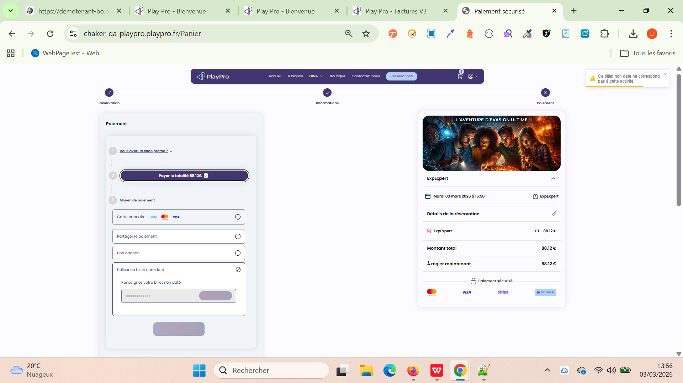

 | Achet une activité lié au billet non daté et vérifier le statut de prestation parsuite | 1) Le client est sur le site Playpro V3 Tenant VIA URL: https://chaker-qa-playpro.playpro.fr/ 2) Le client s'ouvre la page de connexion sur un navigateur "Chrome" version "latest" 3) Le client est connecté avec un email & pwd valides 4) Une internet stable et forte 5) le client est sur la page de réservation via URL: https://chaker-qa-playpro.playpro.fr/ discover/reservation | 1) Accéder à : /discover/reservation/undated-ticket 2) Sélectionner activité : ExpExpert (Copie) 3) sélèctionner Nombre de billets 4) Choisir formule 5) Finaliser réservation 6) Payer par carte bancaire | 2) ExpExpert (Copie) 3) 1 4) 88€ 6) Paiement validé | Code : 26-03-75647514 Statut : Bloqué Solde : 88€ Bénéficiaire très important: (Pas de prénom) (Pas de nom) Pas d'email | Après paiement validé : Statut = Actif Solde = 88€ Nom = Ben Said Prénom = Chaker Email: chaker-qa-playpro-pro@yopmail.com | Corrigé

 | vérifier l'affiche des évènements crées (en bo) sur le page de site web V3 en véirifiant si disponible ou non et s'affiche correctement !! | 1) Le client est sur le site Playpro V3 Tenant VIA URL: https://chaker-qa-playpro.playpro.fr/ 2) Le client s'ouvre la page de connexion sur un navigateur "Chrome" version "latest" 3) Le client est connecté avec un email & pwd valides 4) Une internet stable et forte 5) le client est sur la page de réservation via URL: https://chaker-qa-playpro.playpro.fr/ discover/reservation | 1) Aller vers un evènement 1 en table Exp 2) vérifier la disponibilité de l'évent 1 3) Aller vers un evènement 2 en table Exp 4) vérifier la disponibilité de l'évent 2 5) Aller vers un evènement 3 en table Exp 6) vérifier la disponibilité de l'évent 3 7) Aller vers un evènement 4 en table Exp 8) vérifier la disponibilité de l'évent 4 9) Aller vers un evènement 5 en table Exp 10) vérifier la disponibilité de l'évent 5 11) Aller vers un evènement 6 en table Exp 12) vérifier la disponibilité de l'évent 6 13) Aller vers un evènement 7 en table Exp 14) vérifier la disponibilité de l'évent 7 15) vérifier l'affichage des tt events sur le site selon la disponiblité et les Tags associées | 1 & 2) EventSpecific Dates Horaires d'ouverture 2 mars 2026 Lundi 13h – 14h 3 mars 2026 Mardi 13h – 14h 4 mars 2026 Mercredi 13h – 14h ----------------------------------------------------- 3 & 4) EventSpecific (Copie) Dates Horaires d'ouverture 2 mars 2026 Lundi 13h – 14h 3 mars 2026 Mardi 13h – 14h 4 mars 2026 Mercredi 13h – 14h ----------------------------------------------------- 5 & 6) Midnight-Mystery-Escape-by-calendar Dates Horaires d'ouverture 8 mars 2026 Dimanche 15h – 17h ----------------------------------------------------- 7 & 8) Soirée Escape Night Challenge Dates Horaires d'ouverture 2 mars 2026 Lundi 11h – 15h 3 mars 2026 Mardi 11h – 15h 4 mars 2026 Mercredi 11h – 15h 5 mars 2026 Jeudi 11h – 15h ----------------------------------------------------- 9 & 10) Evenement1000 Dates Horaires d'ouverture 2 mars 2026 Lundi 10h – 16h 3 mars 2026 Mardi 10h – 16h 4 mars 2026 Mercredi 10h – 16h 5 mars 2026 Jeudi 10h – 16h 6 mars 2026 Vendredi 10h – 16h 7 mars 2026 Samedi 10h – 16h 8 mars 2026 Dimanche 10h – 16h ----------------------------------------------------- 11 & 12) EventTest Dates Horaires d'ouverture 27 février 2026 Vendredi 11h – 15h 28 février 2026 Samedi 11h – 15h 9 mars 2026 Lundi 08h – 18h 10 mars 2026 Mardi 08h | Sur le site de réservation: https://chaker-qa-playpro.playpro.fr/discover/reservation on scrolle en vas au dessous vers Événements à venir: il affiche les 2evènements qui sont disponibles - EventTest - EventTest (Copie) Sur le site , en passant vers Tag associé aux events: https://chaker-qa-playpro.playpro.fr/discover/tag/events ?id=6 il affiche tt les évènements (exp) - Evenement1000 - EventTest - Soirée Escape Night Challenge - Midnight-Mystery-Escape-by-calendar - EventSpecific - EventSpecific (Copie) - EventTest (Copie) | L'affichage des expériences selon leus disponibilités sur le site de réservation marche correctement | Passed

 | vérifier l'affichage correctement du site on a le cas ou La Page est Blanche avec msg: Problème de connexion, merci d'actualiser la page. | 1) Le client est sur le site Playpro V3 Tenant VIA URL: https://chaker-qa-playpro.playpro.fr/ 2) Le client s'ouvre la page de connexion sur un navigateur "Chrome" version "latest" 3) Le client est connecté avec un email & pwd valides 4) Une internet stable et forte 5) le client est sur la page de réservation via URL: https://chaker-qa-playpro.playpro.fr/ discover/reservation | 1) ouvir la page de site https://chaker-qa-playpro.playpro.fr/ 2) passer au bo (etablissemnt > Identité visuelle) 2) ouvir Identité visuelle 4) ajouter Logo de l'établissement Image carrée 512*512 (1Mo/JPG) 5) cliquer sur enregistrer 6) refraichir page de site 7) vérifier l'affichage |  | Le site est page blanche avec msg: Problème de connexion, merci d'actualiser la page. probléme en logo sur site, aprés l'ajout de logo en bo (etablissemnt > Identité visuelle) je fais loading la page, le site fo s'affichent correctement | La configuration et L'affichage du site fo marche correctement | Passed

 | passer une commande reservation VR sur le site Probléme selection créneaux | 1) Le client est sur le site Playpro V3 Tenant VIA URL: https://chaker-qa-playpro.playpro.fr/ 2) Le client s'ouvre la page de connexion sur un navigateur "Chrome" version "latest" 3) Le client est connecté avec un email & pwd valides 4) Une internet stable et forte 5) le client est sur la page de réservation via URL: https://chaker-qa-playpro.playpro.fr/ discover/reservation | 1) cliquer sur une activité sur site 2) sélèctionner Nombre de personnes 3) Cliquer sur le bouton Continuer 4) retourner vers Expérience en BO https://chaker-qa-playpro-bo.playpro.fr/ back-office/v3/experience/edit/56/experience 5) changer le type vers paintball 6) enregistrer l'expérience 7) passer autre fois la réservation | 1) https://chaker-qa-playpro.playpro.fr/discover/ reservation/exp-13-03-2026 2) 6 Personnes | slots not availables affichage d'un message: Malheureusement, aucune disponibilité n'a été trouvée pour cette date. Nous vous invitons à réessayer pour une date ultérieure. Coté API: https://chaker-qa-playpro-bo.playpro.fr/api/v1/spaces/ availability?startDate=2026-03-01&endDate=2026-03-31& prestationSlug=exp-13-03-2026 200 OK | Choisir un créneau et passage la réservation correctement | Failed | 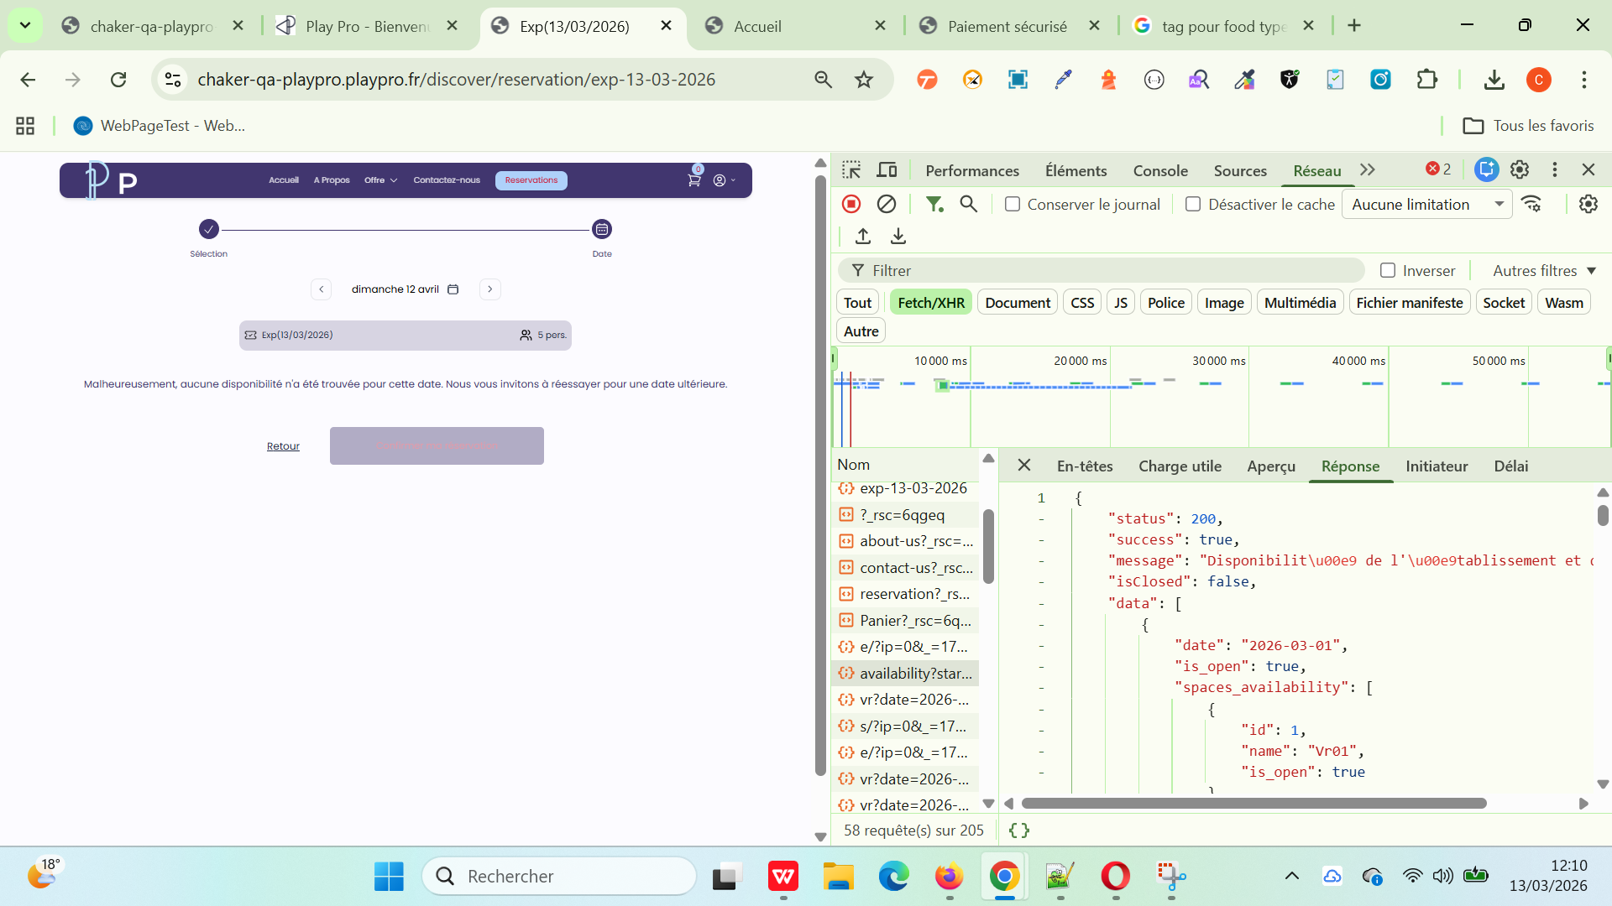

 | Passer une commande reservation sur le site avec pour tester Limite Mixage une activité paintball (min = 7 & max = 10) avec OPTION: Interdire le mixage à partir d'un nombre de personne : 7 | 1) Le client est sur le site Playpro V3 Tenant VIA URL: https://chaker-qa-playpro.playpro.fr/ 2) Le client s'ouvre la page de connexion sur un navigateur "Chrome" version "latest" 3) Le client est connecté avec un email & pwd valides 4) Une internet stable et forte 5) le client est sur la page de réservation via URL: https://chaker-qa-playpro.playpro.fr/ discover/reservation | 1) cliquer sur une activité sur site 2) sélèctionner Nombre de personnes 3) Cliquer sur le bouton Continuer 4) Choisir un créneau en calendar 5) Cliquer sur Confirmer ma réservation 6) En panier, sélectionner carte stripe 7) payer la reservation | 1) https://chaker-qa-playpro.playpro.fr/discover/ reservation/expv3-3 2) 6 personnes 7) Sécuriser la totalité 462.00€ | passage commande en mixage et s'affichage : Session ExpV3 6 Ticket , 462.00 € 13-03-2026, 16:30 - 17:00 En attente Sur /back-office/invoices-en-attente: La commande avec statut: À venir Sur la caisse nomade: Liste des ventes ouvertes du client (41) - 13/03/26 - Chaker Ben said en attente 6 x ExpV3 - 77€ Total : 462€ | passage et paiement la commande en mixage avec succès | Passed

 | passer une réservation Combo sur le site Web PLPRB-1728 FO - Backend - error 500 slots not availables - booking combo multi-prestations | 1) Le client est sur le site Playpro V3 Tenant VIA URL: https://chakerqa.playpro.fr/ 2) Le client s'ouvre la page de connexion sur un navigateur "Chrome" version "latest" 3) Le client est connecté avec un email & pwd valides 4) Une internet stable et forte 5) le client est sur la page de réservation via URL: https://chakerqa.playpro.fr/ discover/reservation | 1) cliquer sur un combo https://chakerqa.playpro.fr/discover/ combos/combo-not-same-participants-same- calendar?id=4 2) Sélectionner les éléments du combo 3) Sélectionnez le nombre de personnes pour chaque activité 4) Cliquer sur le bouton Continuer ➔ 5) Choisir la date de résevration 6) Choisir un créneau pour chaque activité 7) Cliquer sur le bouton "Confirmer ma réservation" 8) payer la commande en STRIPE | 3) - ExpVR01 45 min × 2 - ExpPaintball01 ExpPaintball01 × 5 - Exp VR Night Exp VR Night × 2 - Exp rum Exp rum × 1 5) 25-03-2026 | Commande combo payé sur site et s'affiche bien en Liste Mes Réservations: Session Combo not same participants same calendar 1 Ticket , 585.54 € 25-03-2026 Payée Session ExpVR01, 2 Tickets 08:45 - 09:30 Session ExpPaintball01, 5 Tickets 12:20 - 12:40 Session Exp VR Night, 2 Tickets 14:00 - 15:10 Session Exp rum, 1 Ticket 10:00 - 10:30 Options Assurance activité * 1 : 22.34 Sous Total : 585.54 Total : 585.54 Moyen de paiement : visa xxxxxxxxxxxx4242: 585.54€ | passage et paiement la commande COMBO correctement sur le site Web | Passed
 | passer une réservation Combo sur le site Web PLPRB-1664 FO - Passage cmd Combo - Slots /spaces availables in API but reservation Combo blocked In Second activite | 1) Le client est sur le site Playpro V3 Tenant VIA URL: https://chakerqa.playpro.fr/ 2) Le client s'ouvre la page de connexion sur un navigateur "Chrome" version "latest" 3) Le client est connecté avec un email & pwd valides 4) Une internet stable et forte 5) le client est sur la page de réservation via URL: https://chakerqa.playpro.fr/ discover/reservation | 1) cliquer sur un combo https://chakerqa.playpro.fr/discover/ combos/formule-combinee-01?id=3 2) Sélectionner les éléments du combo 3) Choisir le nombre de personnes pour Toutes Les Activités 4) Cliquer sur le bouton Continuer ➔ 5) Choisir la date de résevration 6) Choisir un créneau pour chaque activité 7) Cliquer sur le bouton "Confirmer ma réservation" 8) payer la commande en STRIPE | 3) - ExpVR01 5 pers. - ExpPaintball01 5 pers. - ExpPaintball02 5 pers. - Exp Rum 2 booking 5 pers. 5) 25-03-2026 | Commande combo payé sur site et s'affiche bien en Liste Mes Réservations: Session Formule Combinée 01 5 Ticket , 1519.84 € 25-03-2026 Payée Session ExpVR01, 5 Tickets 08:45 - 09:30 Session ExpPaintball01, 5 Tickets 10:00 - 10:20 Session ExpPaintball02, 5 Tickets 11:45 - 13:00 Session Exp Rum 2 booking, 5 Tickets 14:35 - 15:45 Options Assurance activité * 1 : 22.34 Sous Total : 1519.84 Total : 1519.84 Moyen de paiement : visa xxxxxxxxxxxx4242: 1519.84€ | passage et paiement la commande COMBO correctement sur le site Web | Passed

 | passer et payer une commande Activité avec Billet non daté code : 26-03-68769354 | 1) Le client est sur le site Playpro V3 Tenant VIA URL: https://chakerqa.playpro.fr/ 2) Le client s'ouvre la page de connexion sur un navigateur "Chrome" version "latest" 3) Le client est connecté avec un email & pwd valides 4) Une internet stable et forte 5) le client est sur la page de réservation via URL: https://chakerqa.playpro.fr/ discover/reservation | 1) cliquer sur une activité sur site de réservation 2) Choisir Nombre de personnes 3) Cliquer sur le bouton Continuer 4) choisir date de réservation 5) choisir le créneau de réservation 6) passer au panier 7) saisir le code de billet non daté 8) payer la commande en panier | Exp VR Night jeudi 26 mars 2026 à 15:45 clock 70 min Détails: Exp VR Night X 1 88.00 € Montant total: 88.00 € Billetterie non datée: 88.00 € À régler maintenant: 0.00 € | Commande payé avec billet non daté correctement coté API Response: { "status": 200, "success": true, "messages": { "undatedTicket": { "message": "paiement avec billet non dat\u00e9 valid\u00e9 avec succ\u00e8s.", "amount": 88 } }, "data": { "order_id": 47, "order_details": { "id": 47, "uuid": "01fa3520-9649-435f-8ffa-df194150f0ab", "status": 3, "total_price": 88, | Passage la réservation et le paiement avec billet non daté correctement | Passed | 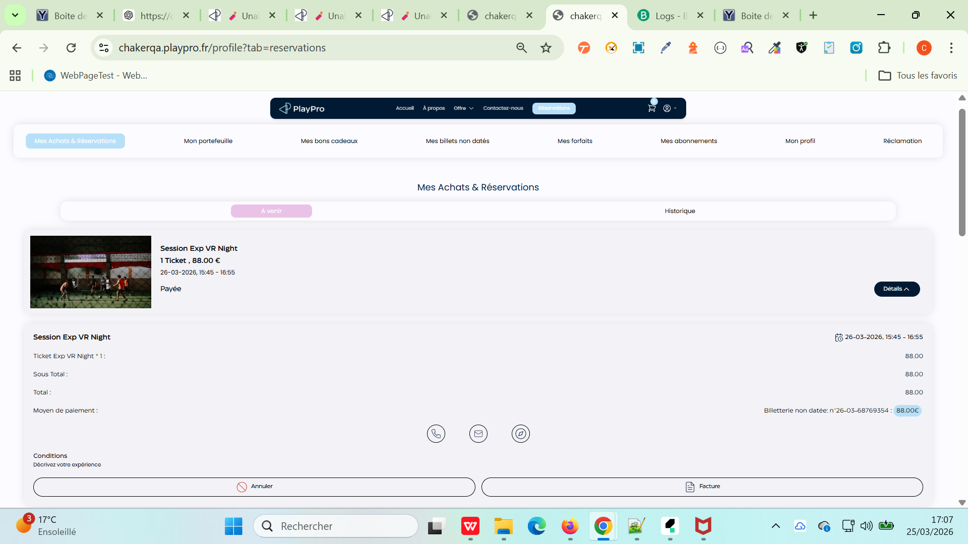

 | TC01: check code billet non daté (CREE SUR LE SITE FO) sur une réservation d'activité | 1) Le client est sur le site Playpro V3 Tenant VIA URL: https://demotenant.playpro.fr/ 2) Le client s'ouvre la page de connexion sur un navigateur "Chrome" version "latest" 3) Le client est connecté avec un email & pwd valides 4) Une internet stable et forte 5) le client est sur la page de réservation via URL: https://demotenant.playpro.fr/ discover/reservation 6) L'admin est sur la page des Customers/ Billets non datés via URL: https://demotenant-bo.playpro.fr/back-office/ v3/customer?tab=billetsNonDatees | 1) passer une réservation sur le site web 2) En panier, saisir le code du billet non daté 3) vérifier la validité de code | 1) Expert VR calendar mardi 31 mars 2026 à 19:00 clock 60min à 45 Détails: Expert VR X 1 45.00 € Montant total: 45.00 € À régler maintenant: 45.00 € 2) Code: 26-03-4645439 Statut: Actif Montant: 45.00€ Solde: 45.00€ Contenu: 1 x Expert VR Disponibilité: 2026-03-31 11:05 Date d'expiration: 2026-09-27 00:00 | Utiliser un billet non-daté Renseignez votre billet non daté 26-03-4645439 Expert VR =======> Il accepte le code billet non daté pour le paiement API: https://demotenant-bo.playpro.fr/api/v1/payment/ voucher/check-code/?code=26-03-4645439 Method: GET Code d'état: 200 OK | La validité de code billet non daté marche correctement | Passed
 | TC02: check code billet non daté (CREE SUR LE BACKOFFICE) sur une réservation d'activité | 1) Le client est sur le site Playpro V3 Tenant VIA URL: https://demotenant.playpro.fr/ 2) Le client s'ouvre la page de connexion sur un navigateur "Chrome" version "latest" 3) Le client est connecté avec un email & pwd valides 4) Une internet stable et forte 5) le client est sur la page de réservation via URL: https://demotenant.playpro.fr/ discover/reservation 6) L'admin est sur la page des Customers/ Billets non datés via URL: https://demotenant-bo.playpro.fr/back-office/ v3/customer?tab=billetsNonDatees | 1) passer une réservation sur le site web 2) En panier, saisir le code du billet non daté 3) vérifier la validité de code | 1) Expert VR calendar mardi 31 mars 2026 à 19:00 clock 60min à 45 Détails: Expert VR X 1 45.00 € Montant total: 45.00 € À régler maintenant: 45.00 € 2) Code: 6999412537 Statut: Actif Montant: 45.00€ Solde: 45.00€ Contenu: 1 x Expert VR Disponibilité: 2026-03-31 00:00 Date d'expiration: 2026-09-27 00:00 | Affichage d'un message d'erreur en alerte: "Ce billet non daté ne correspond pas cette activité" API: https://demotenant-bo.playpro.fr/api/v1/payment/ voucher/check-code/?code=%206999412537 Method: GET Code d'état: 200 OK Response: {"message":"messages.item_available_validity", "success":true,"status":200,"data": {"type":"undated_ticket","code":"6999412537", "amount":"45.00","available_amount":"45.00", "send_date":"31 mars 2026","date_end":"27 septembre 2026", "details":[{"id":288,"name":"Expert VR","slug":"expert-vr", "image":null,"duration":null}]},"locale":"fr"} | La validité de code billet non daté marche correctement | Passed | 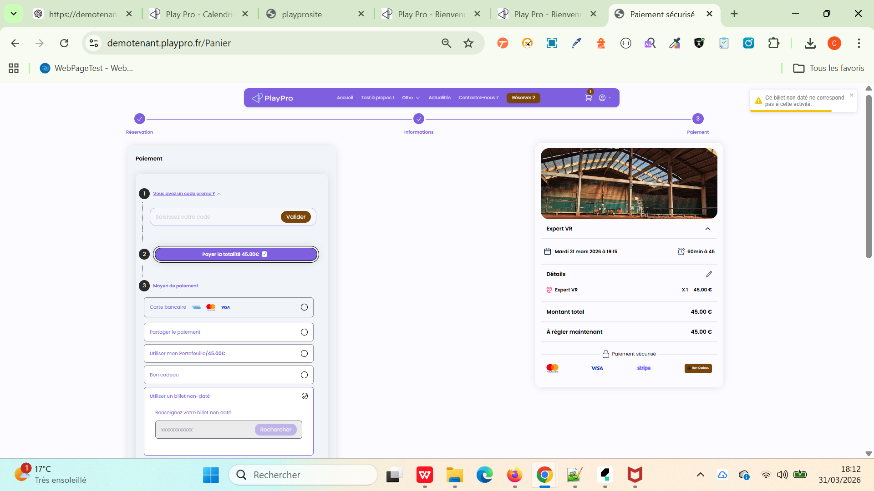

 | Rséservation une commande Et paiement sur place | 1) Le client est sur le site Playpro V3 Tenant VIA URL: https://demotenant.playpro.fr/ 2) Le client s'ouvre la page de connexion sur un navigateur "Chrome" version "latest" 3) Le client est connecté avec un email & pwd valides 4) Une internet stable et forte 5) le client est sur la page de réservation via URL: https://demotenant.playpro.fr/ discover/reservation 6) L'admin est déjà configuré Acompte: - Activer l'acompte btn (Actif) - Type d’acompte à sélectionner* (Pourcentage) - Pourcentage d'acompte* 0 - Forcer le paiement avec acompte uniquement sur le site de réservation (cocher) - Forcer le paiement avec acompte via les liens de paiement (cocher) | 1) passer une réservation sur le site web avec des options 2) passer au panier 3) payer sur place 4) cliquer sur le bouton Confirmer la réservation | CHExp VR Night calendar mardi 07 avril 2026 à 15:50 clock Exp VR Night 25 min Détails: CHExp VR Night X 5 375.00 € Options: Menu Prestige X 1 220.00 € Montant total: 595.00 € À régler maintenant: 0.00 € | La commande est payée sur place avec succès et redirection vers le message de confirmation | Paiement sur place marche correctement sans diff amount ou erreurs! | Passed

 | PLPRB-2106 API space / holdSlot Vérifier que l’API /space retourne correctement holdSlot_endTime selon la durée configurée | 1) Le client est sur le site Playpro V3 Tenant VIA URL: https://demotenant.playpro.fr/ 2) Le client s'ouvre la page de connexion sur un navigateur "Chrome" version "latest" 3) Le client est connecté avec un email & pwd valides 4) Une internet stable et forte 5) le client est sur la page de réservation via URL: https://demotenant.playpro.fr/ discover/reservation 6) L'admin est sur la page Paramètres > Établissement > Règles de réservation & annulation Champ “Libération des réservations panier” configuré (ex : 10 minutes) 7) API /space accessible | 1) Configurer la valeur : Libération des réservations panier = 10 minutes 2) Sauvegarder les paramètres 3) Créer une réservation (ou simuler un hold via panier / API) 4) Appeler l’API : /api/v1/space (ou endpoint concerné) 5) Récupérer la réponse JSON 6) Vérifier la présence du champ : holdSlot_endTime 7) Comparer avec l’heure actuelle (Now) |  | ws: https://demotenant-bo.playpro.fr/api/v1/reservation/space/ method: POST payload: {"prestationSlug":"expert-vr","space":{"id":null, "numberOfParticipation":3,"level":null},"options": {"rental":[],"purchase":[]},"reservationType": {"duration":15,"durationId":330, "price_duration_description":"15min à 15", "startTime":"2026-04-14 16:30","endTime": "2026-04-14 16:45"},"authorize_mixage":false} response: { "message": "Réservation créée avec succès.", "data": { "order": { "id": 2699, "totalPrice": 45, "piedAmount": 0, "isTreatment": false, "holdSlot_endTime": "2026-04-14 12:35" } }, "locale": "fr" } | Le champ holdSlot_endTime est présent dans la réponse API Sa valeur = Now() + durée configurée (en minutes) Exemple : Now : 10:00 Durée : 10 min holdSlot_endTime = 10:10 | Passed

 | PLPRB-2141 Support multiple vouchers & undated tickets per order TC01 – Commander plusieurs vouchers | 1) Le client est sur le site Playpro V3 Tenant VIA URL: https://demotenant.playpro.fr/ 2) Le client s'ouvre la page de connexion sur un navigateur "Chrome" version "latest" 3) Le client est connecté avec un email & pwd valides 4) Une internet stable et forte 5) le client est sur la page de réservation via URL: https://demotenant.playpro.fr/ discover/reservation 6) L'admin est sur la page vouchers via URL: https://demotenant.playpro.fr/gift | 1) Ajouter 1 voucher (ex: 50€) 2) Ajouter un 2ème voucher (ex: 100€) 3) Ajouter un 3ème voucher (ex: 200€) 4) Passer paiement |  | TC01 validé : support multi vouchers OK (3 vouchers générés avec codes uniques, total correct). Points à confirmer : is_blocked = 1 après paiement paid_at reste null malgré paiement success envoi un message en response: "message": { "vouchers": [ { "message": "le bon cadeau a \u00e9t\u00e9 g\u00e9n\u00e9r\u00e9.", "success": true, "voucher": { "code": ====> Commande #2750 ====> Facture réçu | 3 vouchers distincts créés 3 lignes dans items Total = somme des vouchers Chaque voucher a son propre code/uuid- | Passed
 | PLPRB-2141 Support multiple vouchers & undated tickets per order TC02 – Voucher + expérience datée | 1) Le client est sur le site Playpro V3 Tenant VIA URL: https://demotenant.playpro.fr/ 2) Le client s'ouvre la page de connexion sur un navigateur "Chrome" version "latest" 3) Le client est connecté avec un email & pwd valides 4) Une internet stable et forte 5) le client est sur la page de réservation via URL: https://demotenant.playpro.fr/ discover/reservation 6) L'admin est sur la page vouchers via URL: https://demotenant.playpro.fr/gift | 1) Ajouter 1 voucher 2) jouter 1 expérience avec date 3) Passer paiement |  | TC02 validé partiellement : Mix voucher + expérience datée fonctionne correctement (items séparés, booking + voucher OK) Total correctement calculé (646€) le calcul en acompte : Acompte affiché : Total payé: 388,60 € Reste à payer: 257,40 € ====> Commande #2756 En cours ====> Facture réçu | Les 2 items coexistent Pas de conflit (booking + voucher) Facture correcte (total cumulé) | Passed
 | PLPRB-2141 Support multiple vouchers & undated tickets per order TC03 – 1 Billet non daté | 1) Le client est sur le site Playpro V3 Tenant VIA URL: https://demotenant.playpro.fr/ 2) Le client s'ouvre la page de connexion sur un navigateur "Chrome" version "latest" 3) Le client est connecté avec un email & pwd valides 4) Une internet stable et forte 5) le client est sur la page de réservation via URL: https://demotenant.playpro.fr/ discover/reservation 6) L'admin est sur la page vouchers via URL: https://demotenant.playpro.fr/gift | 1) Ajouter une expérience (billet non daté) 2) Passer paiement |  | Response ws: "type": "undatedTicket" "booking_id": null, "timeslot_id": null, "start_time": null, "end_time": null "code": "26-04-33010820", "total_amount": "75.00" "undatedTickets": [...] "price": 75 "total_price": 75 "stripe_amount": 7500 "duration": 30 ====> Commande #2760 Clôturée ====> Facture réçu | TC03 validé : Création ticket non daté OK Pas de timeslot / date (comportement attendu) Code généré correctement Points à confirmer : is_blocked = 1 après paiement paid_at reste null is_ticket = 0 pour un undated ticket | Passed
 | PLPRB-2141 Support multiple vouchers & undated tickets per order TC04 – Plusieurs tickets non datés | 1) Le client est sur le site Playpro V3 Tenant VIA URL: https://demotenant.playpro.fr/ 2) Le client s'ouvre la page de connexion sur un navigateur "Chrome" version "latest" 3) Le client est connecté avec un email & pwd valides 4) Une internet stable et forte 5) le client est sur la page de réservation via URL: https://demotenant.playpro.fr/ discover/reservation 6) L'admin est sur la page vouchers via URL: https://demotenant.playpro.fr/gift | 1) Ajouter 3 tickets non datés 2) Passer paiement |  | Response ws: Dans items : "type": "undatedTicket" "total_price": 274.75 "stripe_amount": 27475 "tva": 3.909949999999995 (1 ticket avec TVA 5.5% autres TVA 0%) "booking_id": null "timeslot_id": null "start_time": null "end_time": null Dans message : "undatedTickets": [ ...3 items... ] ✔️ Les codes différents ne s'affichent pas en profile 26-04-38224567 26-04-5990656 26-04-31493992 ====> N° Commande: #2761 Statut: À payer ( ===> Payée) ====> Facture ne pas réçu | TC04 validé | Corrigé
 | PLPRB-2141 Support multiple vouchers & undated tickets per order TC05 – Mix complet (le plus important) | 1) Le client est sur le site Playpro V3 Tenant VIA URL: https://demotenant.playpro.fr/ 2) Le client s'ouvre la page de connexion sur un navigateur "Chrome" version "latest" 3) Le client est connecté avec un email & pwd valides 4) Une internet stable et forte 5) le client est sur la page de réservation via URL: https://demotenant.playpro.fr/ discover/reservation 6) L'admin est sur la page vouchers via URL: https://demotenant.playpro.fr/gift | 1) Ajouter 1 voucher 2) Ajouter 1 expérience datée 3) Ajouter 2 tickets non datés 4) Passer paiement |  | Response ws: Dans items : "type": "activity" "type": "voucher" "type": "undatedTicket" "total_price": 530.5 "stripe_amount": 53050 "tva": 6.818309999999979 ( activité TVA 2.1% undated ticket 1 TVA 2.1% ticket 2 TVA 0% voucher TVA 0% ) "type": "activity" "booking_id": 1712 "timeslot_id": 1715 "start_time": "2026-04-17 12:10:00" "code": "26-04-75760952" codes uniques : 26-04-41405003 26-04-62438541 ✔️ présents dans message.undatedTickets ======> Commande #2764 Payé ======> Facture réçu | TC05 validé | Passed
 | PLPRB-2141 Support multiple vouchers & undated tickets per order TC07 – Quantité > 1 voucher | 1) Le client est sur le site Playpro V3 Tenant VIA URL: https://demotenant.playpro.fr/ 2) Le client s'ouvre la page de connexion sur un navigateur "Chrome" version "latest" 3) Le client est connecté avec un email & pwd valides 4) Une internet stable et forte 5) le client est sur la page de réservation via URL: https://demotenant.playpro.fr/ discover/reservation 6) L'admin est sur la page vouchers via URL: https://demotenant.playpro.fr/gift | 1) Ajouter 3 vouchers identiques 2) Passer paiement |  | "type": "voucher", "price": 200, ➡️ 3 items séparés (id: 6067, 6068, 6069) donc le système ne gère PAS quantity = 3, mais crée 3 vouchers distincts ✔️ C’est OK Dans message.vouchers : "code": "26-04-77241457" "code": "26-04-63498212" "code": "26-04-71256831" "total_price": 600 "stripe_amount": 60000 200 × 3 = 600 ✔️ ======> Commande #2767 Clôturée ======> Facture réçu | TC06 validé 3 codes générés OU quantity géré correctement | Passed
 | PLPRB-2141 Support multiple vouchers & undated tickets per order TC08 – Annuler la commande | 1) Le client est sur le site Playpro V3 Tenant VIA URL: https://demotenant.playpro.fr/ 2) Le client s'ouvre la page de connexion sur un navigateur "Chrome" version "latest" 3) Le client est connecté avec un email & pwd valides 4) Une internet stable et forte 5) le client est sur la page de réservation via URL: https://demotenant.playpro.fr/ discover/reservation 6) L'admin est sur la page vouchers via URL: https://demotenant.playpro.fr/gift | 1) Ajouter 1 voucher 2) Ajouter 2 billets non datés 3) Passer paiement 4) Passer vers Ventes > Commandes 5) Cliquer sur btn annuler |  | N° Commande : #2771 Client : Chaker Ben Said Articles : Billet non daté (26-04-67242767) (+2 ) Montant TTC : 365,00 € Statut : Payée error 500 https://demotenant-bo.playpro.fr/back-office/ invoices-v3/cancel-order msg d'erreur : Erreur lors de l'annulation: Refund refund Closed Order Error: Cannot create an order item for a closed order (Order ID: 2776). ======> Facture réçu | TC08 validé cmd (1 voucher + 2 billets non datés) doit annulée correctement | Passed

 | TC_MIXING 01 Vérification de l’option “Permettre à d'autres participants de rejoindre mon créneau” Objectif: Vérifier que l’option permet (ou bloque) le partage du créneau avec d’autres clients SCÉNARIO 1 — OPTION ACTIVÉE ✅ | 1) Le client est sur le site Playpro V3 Tenant VIA URL: https://demotenant.playpro.fr/ 2) Le client s'ouvre la page de connexion sur un navigateur "Chrome" version "latest" 3) Le client est connecté avec un email & pwd valides 4) Une internet stable et forte 5) le client est sur la page de réservation via URL: https://demotenant.playpro.fr/ discover/reservation 6) Expérience type paintball Capacité max > nombre de participants (ex: 10) Utiliser 2 comptes clients différents | 1) Aller vers la réservation EXP https://demotenant.playpro.fr/discover/ reservation/test-exp-2 Client A : demotenant2@yopmail.com 2) Cocher : ✔️ Permettre à d'autres participants de rejoindre mon créneau 3) Sélectionner 4 personnes 4) Choisir de la formule (45 min) 5) Continuer → choisir créneau 6) Finaliser réservation Client B : demotenant1@yopmail.com 7) Faire une nouvelle réservation 8) Sélectionner 5 personnes 9) Aller au même créneau | créneau choisi: vendredi 24 avril Test exp 4 pers. Paintball Arena 1.0 14:30 225.8€ Dispo. 10/10 | Le créneau est ouvert pour : - CLIENT A: 4 personnes Capacité: 10 - CLIENT B: 5 personnes Capacité: 6 | ✔️ Le créneau est toujours disponible ✔️ Client B peut réserver le même créneau ✔️ Le nombre de places restantes diminue correctement | Passed
 | TC_MIXING 02 Vérification de l’option “Permettre à d'autres participants de rejoindre mon créneau” Objectif: Vérifier que l’option permet (ou bloque) le partage du créneau avec d’autres clients SCÉNARIO 2 — OPTION DÉSACTIVÉE | 1) Le client est sur le site Playpro V3 Tenant VIA URL: https://demotenant.playpro.fr/ 2) Le client s'ouvre la page de connexion sur un navigateur "Chrome" version "latest" 3) Le client est connecté avec un email & pwd valides 4) Une internet stable et forte 5) le client est sur la page de réservation via URL: https://demotenant.playpro.fr/ discover/reservation 6) Expérience type paintball Capacité max > nombre de participants (ex: 10) Utiliser 2 comptes clients différents | 1) Aller vers la réservation EXP https://demotenant.playpro.fr/discover/ reservation/test-exp-2 Client A : demotenant2@yopmail.com 2) Décocher : ✔️ Permettre à d'autres participants de rejoindre mon créneau 3) Sélectionner 4 personnes 4) Choisir de la formule (45 min) 5) Continuer → choisir créneau 6) Finaliser réservation Client B : demotenant1@yopmail.com 7) Faire une nouvelle réservation 8) Sélectionner 5 personnes 8) Aller au même créneau | créneau choisi: vendredi 24 avril Test exp 4 pers. Paintball Arena 1.0 15:15 225.8€ Dispo. 10/10 | Le créneau est ouvert pour : - CLIENT A: 4 personnes Capacité: 10 Le créneau est fermé pour: - CLIENT B: 5 personnes 15:15 Complet | Créneau : soit non visible soit complet soit bloqué => Aucun autre participant ne peut rejoindre | Passed
 | TC_MIXING 03 Vérification de l’option “Permettre à d'autres participants de rejoindre mon créneau” Objectif: Vérifier que l’option permet (ou bloque) le partage du créneau avec d’autres clients SCÉNARIO 3 — Vérification capacité | 1) Le client est sur le site Playpro V3 Tenant VIA URL: https://demotenant.playpro.fr/ 2) Le client s'ouvre la page de connexion sur un navigateur "Chrome" version "latest" 3) Le client est connecté avec un email & pwd valides 4) Une internet stable et forte 5) le client est sur la page de réservation via URL: https://demotenant.playpro.fr/ discover/reservation 6) Expérience type paintball Capacité max > nombre de participants (ex: 10) Utiliser 2 comptes clients différents | 1) Aller vers la réservation EXP https://demotenant.playpro.fr/discover/ reservation/test-exp-2 Client A : demotenant2@yopmail.com 2) cocher : ✔️ Permettre à d'autres participants de rejoindre mon créneau 3) Sélectionner 4 personnes 4) Choisir de la formule (45 min) 5) Continuer → choisir créneau 6) Finaliser réservation Client B : demotenant1@yopmail.com 7) Faire une nouvelle réservation 8) Sélectionner 4 personnes 8) Aller au même créneau Client C : demotenant1@yopmail.com 7) Faire une nouvelle réservation 8) Sélectionner 3 personnes 8) Aller au même créneau | créneau choisi: samedi 25 avril Test exp 4 pers. Paintball Arena 1.0 paintball1 10:00 225.8€ Dispo. 10/10 | Le créneau est ouvert pour : - CLIENT A: 4 personnes Capacité: 10 Le créneau est ouvert pour: - CLIENT B: 4 personnes Capacité: 6 Le créneau est fermé pour: - CLIENT C: 4 personnes Capacité: Complet car dépasse capacité | ✔️ Client B OK ❌ Client C bloqué (car dépasse capacité) | Passed

 | TC_SIMPLE_TICKET_001 Vérifier que le prix total affiché pour une réservation avec plusieurs variantes + tarifs dégressifs est correct. | 1) Le client est sur le site Playpro V3 Tenant VIA URL: https://demotenant.playpro.fr/ 2) Le client s'ouvre la page de connexion sur un navigateur "Chrome" version "latest" 3) Le client est connecté avec un email & pwd valides 4) Une internet stable et forte 5) le client est sur la page de réservation via URL: https://demotenant.playpro.fr/ discover/reservation 6) Expérience configurée avec : Variantes : v1 et v2 Prix définis Tarifs dégressifs activés | 1) Accéder à l’URL https://demotenant.playpro.fr/discover/ reservation/testtttt-2 2) Sélectionner : v1 → 1 personne v2 → 1 personne 3) Cliquer sur Continuer 4) Aller à l’étape choix de créneau 5) Observer le prix affiché (ex : 17:00) |  | Vérification du calcul D’après ta capture BO : v1 = 45.75 € v2 = 58.5 € Calcul brut : 104.25 € | Total doit affiché : 104.25 € sur le créneau mercredi 29/04/2026 17:00 | Passed | 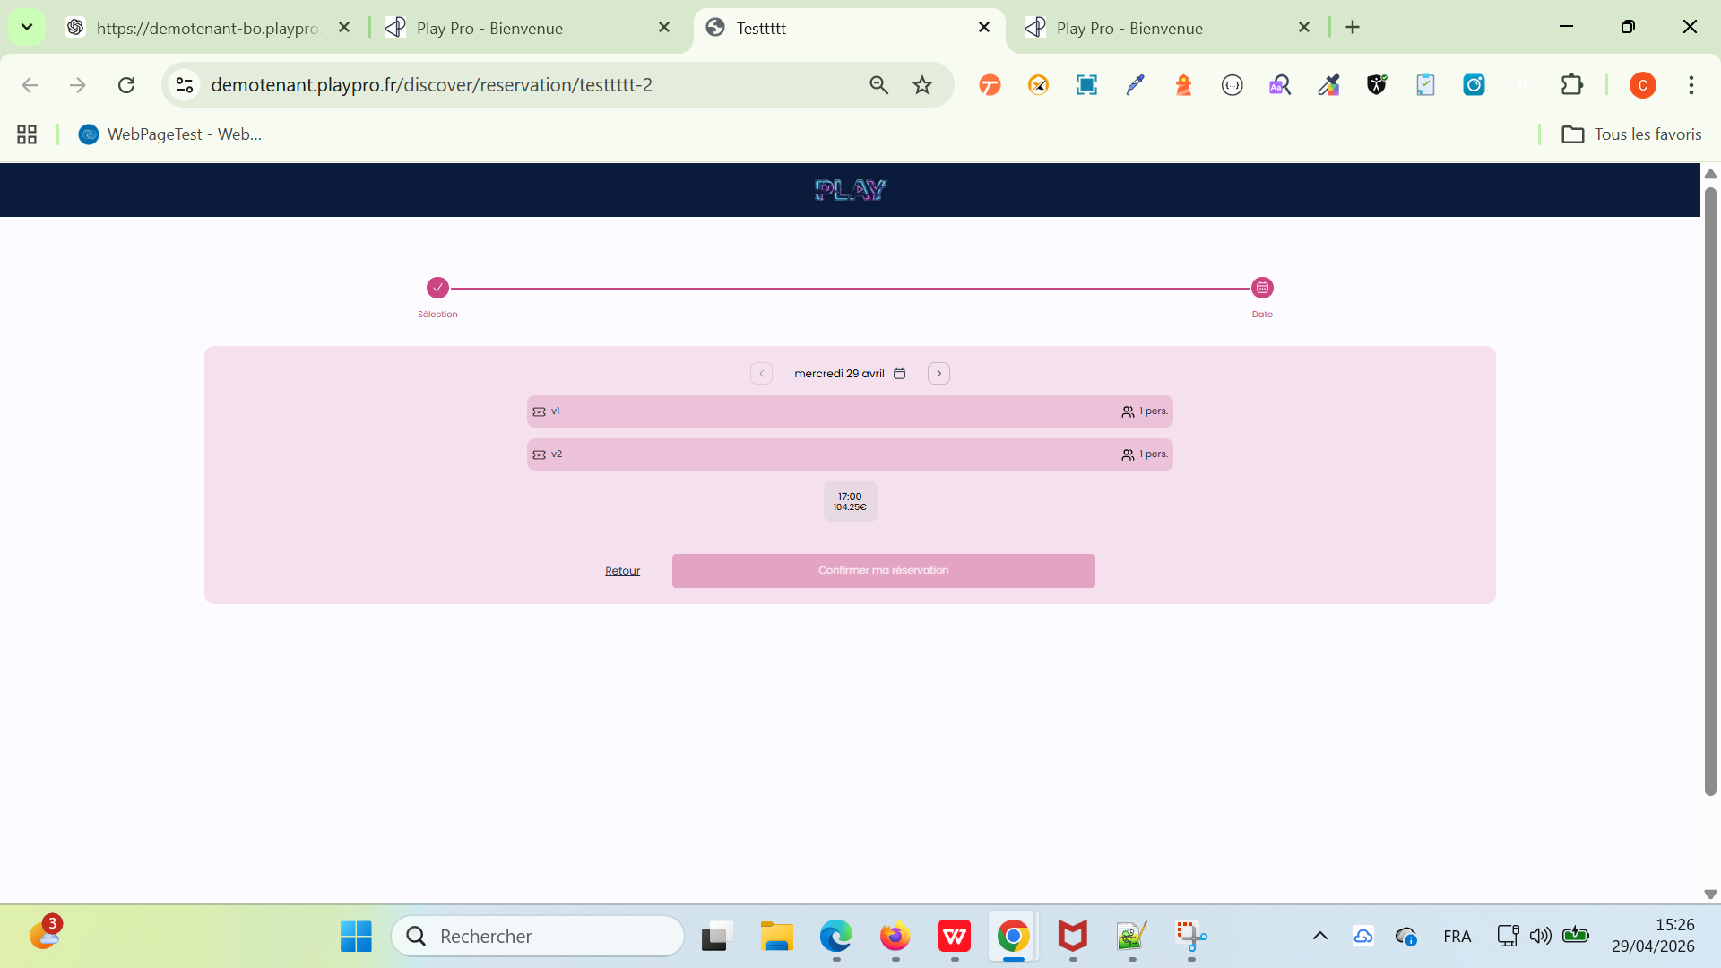

 | Test Réservation Activité Paintball Mixer les groupes sur le même espace | 1) Le client est sur le site Playpro V3 Tenant VIA URL: https://demotenant.playpro.fr/ 2) Le client s'ouvre la page de connexion sur un navigateur "Chrome" version "latest" 3) Le client est connecté avec un email & pwd valides 4) Une internet stable et forte 5) le client est sur la page de réservation via URL: https://demotenant.playpro.fr/ discover/reservation 6) Expérience type Paintball A Étape 2 - Capacité d'accueil Option “Mixer les groupes sur le même espace” activée Capacité max définie (ex: 6) | 1) Aller sur le Front https://demotenant.playpro.fr/discover/ reservation/escape-mission-alpha 2) Réserver : 1ère commande → 5 personnes 3) Revenir sur le même créneau 4) Réserver : 2ème commande → 1 personnes |  | Je réserve la 1 ére commande avec 5 personnes et la 2 éme commande avec 1 personne | 2ème réservation autorisée Les deux groupes partagent le même créneau | Passed

 | Passage d'une commande COMBO En répondre aux questions clients et en ajoutant des produits | 1) Le client est sur le site Playpro V3 Tenant VIA URL: https://demotenant.playpro.fr/ 2) Le client s'ouvre la page de connexion sur un navigateur "Chrome" version "latest" 3) Le client est connecté avec un email & pwd valides 4) Une internet stable et forte 5) le client est sur la page de réservation via URL: https://demotenant.playpro.fr/ discover/reservation 6) Un combo qui est déjà crée et existe sur la page front via URL: https://demotenant.playpro.fr/discover/ combos/chcombodemo?id=97 | 1) Sélectionner les 3 éléments du combo - Real Paintball Time Battle - Escape Mission Alpha Paintball - Free Exp Zone-vr 2) Cliquer sur le bouton Continuer 3) Ajouter Nombre de personnes (4) 4) Cliquer sur le bouton Continuer 5) Choisir le jour de réservation 6) Choisir un créneau pour expérience 1 7) Cliquer sur le bouton "Confirmer ma réservation" 8) Choisir un créneau pour expérience 2 9) Cliquer sur le bouton "Confirmer ma réservation" 10) Choisir un créneau pour expérience 3 11) Cliquer sur le bouton "Confirmer ma réservation" 12) Cliquer sur le bouton SUivant 13) ajouter des options produits 14) Cliquer sur le bouton Finaliser 15) Payer la commande en panier | 6) Paintball Arena 1.0 18:05 8) 19:30 Dispo. 6/6 10) SalleKrfun02 20:30 Dispo. 6/6 13) - Menu Gourmand 55.00 € - Montre Connectée Z 10.59 € | La commande s'affiche dans la liste Profile > Mes réservations: Session CH-Combo-Demo 4 Ticket , 538.95 € 07-05-2026 Payée Session Real Paintball Time Battle, 4 Tickets 18:05 - 19:15 Session Free Exp Zone-vr, 4 Tickets 19:30 - 20:30 Session Escape Mission Alpha Paintball, 4 Tickets 21:15 - 21:45 Options Menu Gourmand * 1 : 55.00 Options Montre Connectée Z * 1 : 10.59 Options Carte Premium * 1 : 12.00 Sous Total : 538.95 Total : 538.95 Moyen de paiement : visa XXXX-XXXX-XXXX4242: 538.95€ | La commande COMBO avec options produits est passée et payée avec succès | Passed | 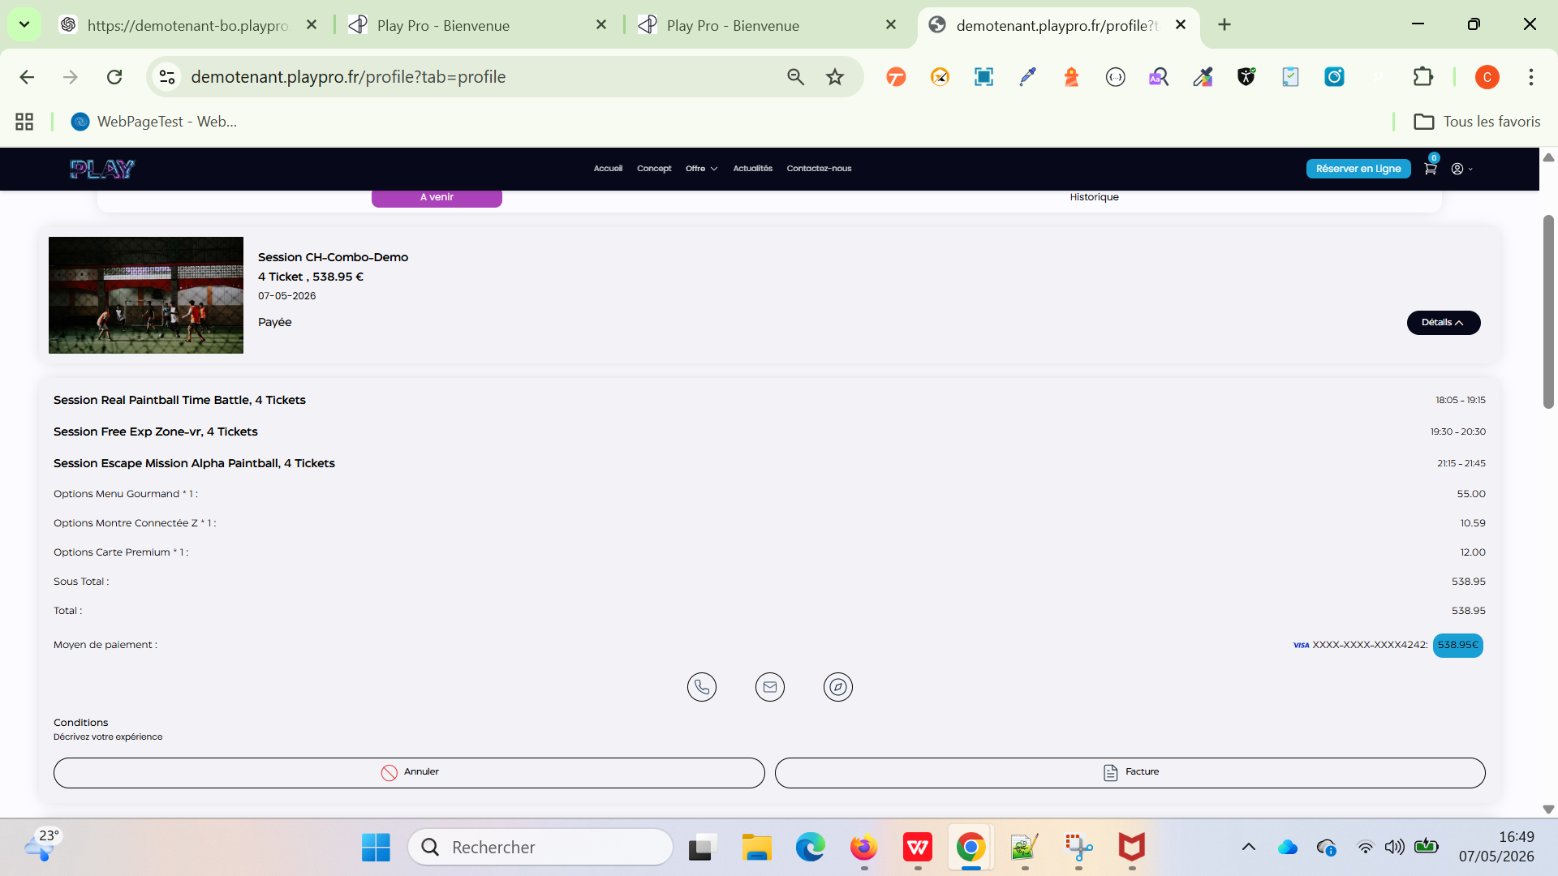

 | Passage d'une commande COMBO En répondre aux questions clients et en ajoutant un produit Déjà avant il y a un error 400 diff amount -12 € | 1) Le client est sur le site Playpro V3 Tenant VIA URL: https://demotenant.playpro.fr/ 2) Le client s'ouvre la page de connexion sur un navigateur "Chrome" version "latest" 3) Le client est connecté avec un email & pwd valides 4) Une internet stable et forte 5) le client est sur la page de réservation via URL: https://demotenant.playpro.fr/ discover/reservation 6) Un combo qui est déjà crée et existe sur la page front via URL: https://demotenant.playpro.fr/discover/ combos/combo-fun-pack?id=101 | 1) Sélectionner les 2 éléments du combo - Free Exp Zone-vr - CHEXP-Booking-1111 2) Cliquer sur le bouton Continuer 3) Ajouter Nombre de personnes (2) 4) Cliquer sur le bouton Continuer 5) Choisir le jour de réservation 6) Choisir un créneau pour expérience 1 7) Cliquer sur le bouton "Confirmer ma réservation" 8) Choisir un créneau pour expérience 2 9) Cliquer sur le bouton "Confirmer ma réservation" 12) Cliquer sur le bouton SUivant 13) Cliquer sur le bouton Finaliser 14) Payer la commande en panier | 6) jeudi 07 mai 18:30 Dispo. 6/6 8) testtt 20:00 Dispo. 6/6 13) Déjà un produit qui de qté 1 et obligatoire est ajoutée automatiquement au panier Carte Premium 12.00 € | La commande s'affiche dans la liste Profile > Mes réservations: Session Combo Fun Pack 2 Ticket , 234.30 € 07-05-2026 En cours Session Free Exp Zone-vr, 2 Tickets 18:00 - 19:00 Session CHEXP-Booking-1111, 2 Tickets 19:15 - 20:45 Options Carte Premium * 1 : 12.00 Sous Total : 234.30 Total : 234.30 Moyen de paiement : visa XXXX-XXXX-XXXX4242: 87.00€ ===> aucune erreur diff amount !!! | La commande COMBO avec option produit obligatoire est passée et payée avec succès | Passed | 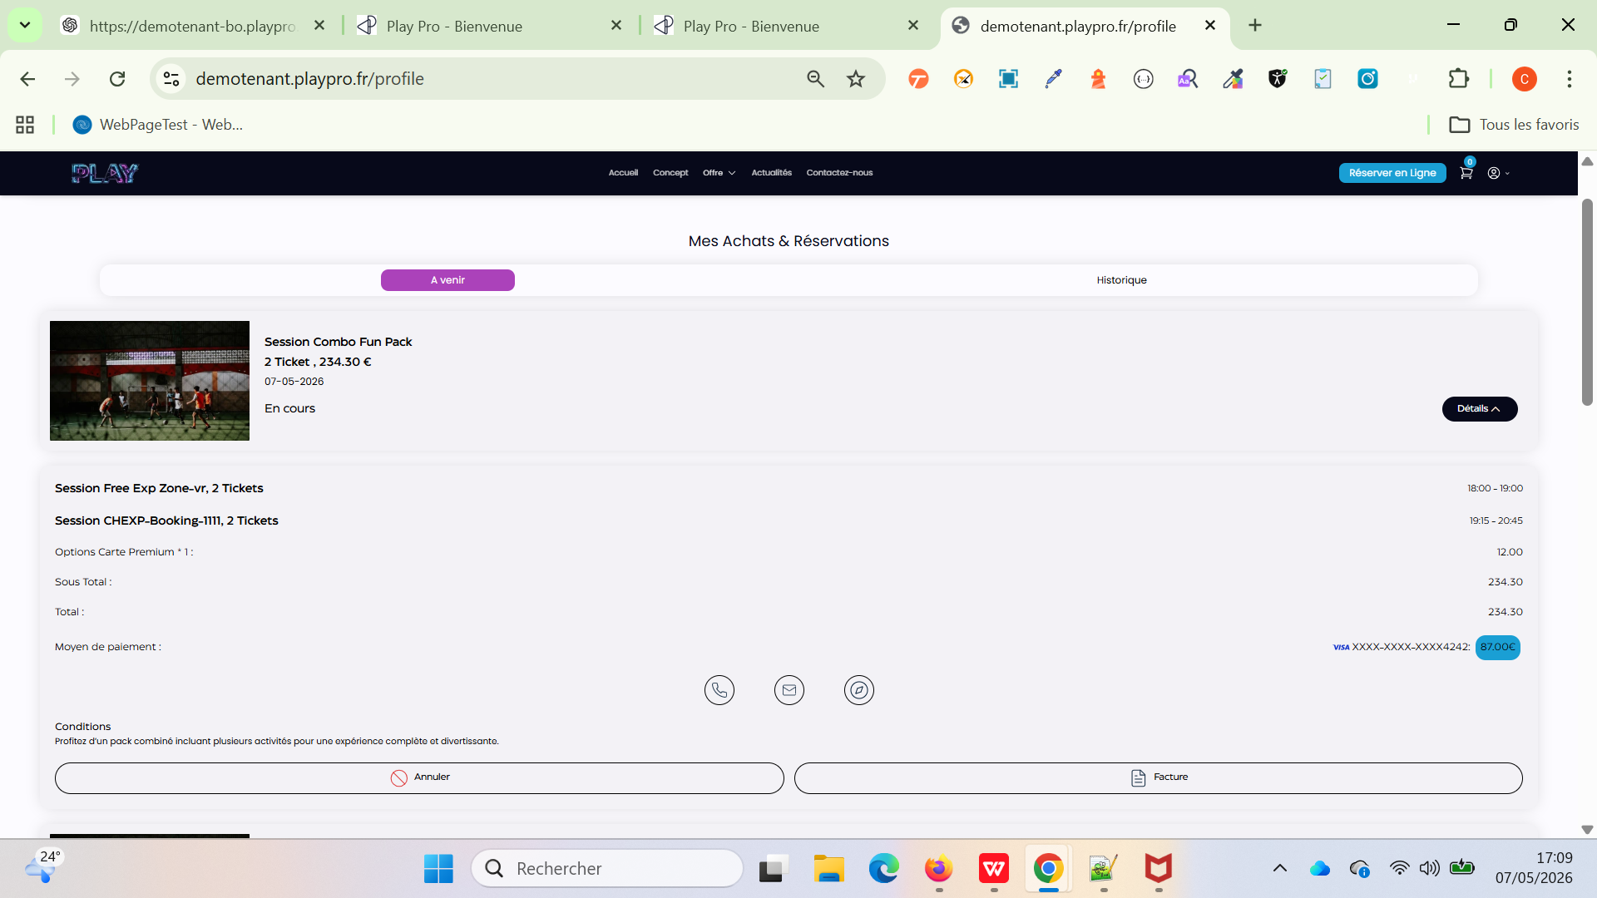

 | Achat un forfait et paiement avec 3DS Sur le SITE FO | 1) Le client est sur le site Playpro V3 Tenant VIA URL: https://demotenant.playpro.fr/ 2) Le client s'ouvre la page de connexion sur un navigateur "Chrome" version "latest" 3) Le client est connecté avec un email & pwd valides 4) Une internet stable et forte 5) le client est sur la page Offres Découvertes via URL: https://demotenant.playpro.fr/discover/offer | 1) cliquer sur un forfait 2) passer au panier 3) cliquer sur carte 3DS 4) payer la commande par stripe | Forfait: Pack Aventure Famille 75.00€ https://demotenant.playpro.fr/discover/offer/ pack-aventure-famille?id=59 | je fais achéter et payer Forfait s'affiche en profile > mes forfaits | Achat pack forfait marche correctement sur le site FO | Passed

 | Activer Stripe permet d'activer Partage paiement passage reservation en partage paiement Sur le SITE FO | 1) Le client est sur le site Playpro V3 Tenant VIA URL: https://demotenant.playpro.fr/ 2) Le client s'ouvre la page de connexion sur un navigateur "Chrome" version "latest" 3) Le client est connecté avec un email & pwd valides 4) Une internet stable et forte | 1) Cliquer sur une activité en site FO via URL: https://demotenant.playpro.fr/discover/reservation /vr-alpha 2) choisir nombre de personnes 3) passer la réservation 4) ajouter les clients partagées - Nom* GEMINI Prénom* CAP Adresse email* myTestBmft@yopmail.com - Nom* nom Prénom* prenom Adresse email* mytestft@bmft.com - Nom* Chaker Prénom* Ben Said Adresse email* societe.bits@yopmail.com 5) cliquer sur carte stripe 3DS 6) payer | Vr Alpha mardi 26 mai 2026 à 18:20 5 personnes Total de la commande À payer maintenant 166.75€ Aprés partage paiement: Total: 166.75€ À payer maintenant: 33.35€ | Session Vr Alpha 1 Ticket , 33.35 € 26-05-2026, 18:20 - 18:45 Payée ------------------------------------------------------ Session Vr Alpha dateTimeIcon 26-05-2026, 18:20 - 18:45 Ticket Vr Alpha * 1 : 33.35 Sous Total : 33.35 Total : 33.35 Moyen de paiement : visa XXXX-XXXX-XXXX3220: 33.35€ La réservation en partage clients est passé correctement | Paiement réservation activité en partage clients correctement | Passed
 | Activer Stripe désactiver Le Partage paiement passage reservation en partage paiement Sur le SITE FO | 1) Le client est sur le site Playpro V3 Tenant VIA URL: https://demotenant.playpro.fr/ 2) Le client s'ouvre la page de connexion sur un navigateur "Chrome" version "latest" 3) Le client est connecté avec un email & pwd valides 4) Une internet stable et forte | 1) Cliquer sur une activité en site FO via URL: https://demotenant.playpro.fr/discover/reservation /vr-alpha 2) choisir nombre de personnes 3) passer la réservation 4) passer aua panier 5) cliquer sur Autres moyens de paiement | Real Paintball Time Battle jeudi 28 mai 2026 à 12:35 7 personnes Total de la commande À payer maintenant 462.00€ | Aucun moyen de partage de paiement qui existe | Paiement réservation activité en partage clients correctement | Passed

 | PLPRB-2374 FO - error 500 in page (undefined variable $priceHt) Vérifier l'accès à la page "Mes billets non datés" sans erreur 500 | 1) Le client est sur le site Playpro V3 Tenant VIA URL: https://demotenant.playpro.fr/ 2) Le client s'ouvre la page de connexion sur un navigateur "Chrome" version "latest" 3) Le client est connecté avec un email & pwd valides 4) Le client est la page Profile via URL: https://demotenant.playpro.fr/profile? tab=profile en cliquant sur le bouton Mes billets non datés 5) Une internet stable et forte | 1) Se connecter au Front Office avec un utilisateur disposant d'un billet non daté. 2) Accéder à Mon profil. 3) Ouvrir l'onglet Mes billets non datés. 4) Sélectionner la réservation concernée. 5) Observer le chargement de la page. 6) Ouvrir les DevTools → Network. 7) Vérifier la requête : GET /api/v1/treatment/getOffres?as_undated_ticket=1 8) Contrôler la réponse de l'API. |  | WS: https://demotenant-bo.playpro.fr/api/v1/ treatment/getOffres?as_undated_ticket=1 Payload: as_undated_ticket=1 Response: { "data": [ { "id": 36, "order": 7, "name": "Th\u00e9o", "slug": "theo", "is_ticket": true, "description": "<p>Test<\/p>", "vat_rate": "20.00000", "price_ht": 10, "price": 12, aucun message d'erreur qui s'affiche | La page Mes billets non datés se charge correctement. Aucune erreur HTTP 500 n'est retournée. La requête GET /api/v1/treatment/getOffres? as_undated_ticket=1 retourne un statut 200 OK. La réponse ne contient plus l'erreur : Undefined variable $priceHt Les informations du billet non daté sont correctement affichées et l'utilisateur peut poursuivre normalement ses actions sur cette page. | Passed

 | PLPRB-2495 FO – Billetterie : impossible de réserver un créneau affiché ("Out of Range / Hors de portée") Réservation d'un créneau Billetterie disponible sur le site FO Vérifier qu'un créneau affiché comme disponible sur le Front Office peut être réservé avec succès, sans erreur "Out of Range / Hors de portée". | 1) Le client est sur le site Playpro V3 Tenant VIA URL: https://demotenant.playpro.fr/ 2) Le client s'ouvre la page de connexion sur un navigateur "Chrome" version "latest" 3) Le client est connecté avec un email & pwd valides 4) Le client est la page reservation via URL: https://demotenant.playpro.fr/ en cliquant sur le bouton Mes billets non datés 5) Une internet stable et forte 6) L'expérience Escape Quest Junior tickets est publiée. 7)Au moins un créneau est disponible. | 1) Accéder à l'expérience Escape Quest Junior tickets. 2) Dans Choisissez vos billets, sélectionner : variante copie 2 Quantité : 1 3) Cliquer sur Continuer. 4) Sélectionner le créneau disponible 14.11 € 07-07-2026, 10:00 5) Cliquer sur Confirmer ma réservation. 6) Finaliser la réservation. | Payload envoyé: {"id":699,"image":null, "name":"Escape Quest Junior tickets", "prestationSlug":"escape-quest-junior-tickets", "subcategorySlug":"simpleTicket","acompte":25, "acompte_type":"percentage","reservationType": {"duration":60,"startTime":"2026-07-07 11:00", "endTime":"2026-07-07 14:00","totalPrice":14.11}, "show_difficulty_level":false, "show_available_spots":false,"undated":false, "options":{"rental":[],"purchase":[]}, "questions":[],"listActivities":{"purchase": [{"id":706,"name":"variante copie 2","type": "prestation","price":14.11,"quantity":1,"slug": "variante-copie-2"}]}, "space":{"playersNumber":1}, "availableTreatment":null} | Confirmé Session Escape Quest Junior tickets 1 Ticket , 14.11 € 07-07-2026, 10:00 Payée | La réservation est créée avec succès. Aucune erreur "Out of Range / Hors de portée" n'est affichée. Une confirmation de réservation est affichée. La réservation est visible dans le Back Office avec les bons horaires (début et fin conformes à la durée de la prestation). | Passed

 | PLPRB-2509 combo - exclu les slots qui authorise le mixage | 1) Le client est sur le site Playpro V3 Tenant VIA URL: https://demotenant.playpro.fr/ 2) Le client s'ouvre la page de connexion sur un navigateur "Chrome" version "latest" 3) Le client est connecté avec un email & pwd valides 4) Le client est la page reservation via URL: https://demotenant.playpro.fr/ en cliquant sur le bouton Mes billets non datés 5) Une internet stable et forte 6) Le client est sur la page de réservation d'un combo via URL: https://demotenant.playpro.fr/discover/ combos/combo-de-mixage?id=108 | 1) choisir le nombre de participants (5) 2) choisir le créneau de prestation 1: Book & Explore VR (09/07/2026 - 05:01) 3) choisir le créneau de prestation 2: VR Galaxy Adventure (09/07/2026 - 12:05) 4) 3) choisir le créneau de prestation 3: Session Paintball custom hours (2 prices) (09/07/2026 - 05:50) (Espace : fun3) 5) Finaliser entièrement la réservation. 3) Revenir sur le Front Office. 4) Refaire exactement la même recherche (même date, même nombre de participants). 5) Vérifier que le créneau réservé n'est plus proposé. | Session Combo de mixage 5 Ticket , 500.80 € 09-07-2026 En attente Session Book & Explore VR, 5 Tickets 05:01 - 05:31 Session VR Galaxy Adventure, 5 Tickets 12:05 - 12:55 Session Paintball custom hours (2 prices), 5 Tickets 05:50 - 06:25 Sous Total : 500.80 Total : 500.80 Moyen de paiement : | le créneau de la prestation paintball (05:50) réservé n'est plus proposé. et la gestion de disponibilité est correcte après réservation. | vérifier que le slot n'est pas re-proposé après avoir été réservé, même lorsqu'il provient d'un espace avec Mixage activé. | Passed

